全体サマリ
20241226_1226vs創成館

デバイスID | 選手名 | ポジション | 計測開始（JST） | 計測終了（JST） | 計測時間 (hh:mm:ss) | 走行距離(m) | ZONE別走行距離（m） |  |  |  |  |  | 1分毎走行距離(m) | ハイスピード 距離(m) | %HIR | スプリント回数 (24.00km/h) | スプリント回数 (20.00km/h) | スプリント回数 (18.00km/h) | スプリント 距離(m) (24.00km/h) | スプリント距離(m) (20.00km/h) | スプリント距離(m) (18.00km/h) | 平均速度（km/h） | 今回最高 速度（km/h） | 高強度 エフォート | 加速回数 (3.0m/s^2) | 加速回数 (2.5m/s^2) | 加速回数 (2.0m/s^2) | 加速度max (m/s^2) | 減速回数 (3.0m/s^2) | 減速回数 (2.5m/s^2) | 減速回数 (2.0m/s^2) | 減速度max (m/s^2) | インパクト回数 |  |  |  |  |  | HMLD(m) | HML/min | HMLC | 消費カロリー (速度)
 |  |  |  |  |  |  | -5.4km/h | 5.4km/h-12.6km/h | 12.6km/h-18.0km/h | 18.0km/h-23.4km/h | 23.4km/h-28.8km/h | 28.8km/h- |  |  |  |  |  |  |  |  |  |  |  |  |  |  |  |  |  |  |  |  | 3G-4G | 4G-5G | 5G-6G | 6G-7G | 7G-8G | 8G-
01 | 音辻 夏輝 | DM | 2024/12/26 12:00:11 | 2024/12/26 13:26:22 | 1:26:11 | 7,439.45 | 1,359.67 | 4,365.78 | 1,393.75 | 317.71 | 2.55 | 0.00 | 101.06 | 294.48 | 3.96% | 0 | 11 | 22 | 0.00 | 155.54 | 294.48 | 6.06 | 23.51 | 292 | 8 | 36 | 100 | 3.43 | 24 | 67 | 168 | -4.01 | 807 | 353 | 145 | 64 | 28 | 23 | 423.80 | 5.76 | 129 | 614.1
02 | 西村 優斗 | DM | 2024/12/26 12:00:11 | 2024/12/26 13:26:22 | 1:26:11 | 9,023.06 | 1,274.66 | 4,726.21 | 2,311.43 | 611.31 | 99.46 | 0.00 | 122.57 | 662.60 | 7.34% | 3 | 25 | 48 | 54.82 | 337.64 | 662.60 | 7.36 | 26.93 | 463 | 15 | 80 | 173 | 4.02 | 35 | 95 | 214 | -5.26 | 949 | 439 | 234 | 93 | 44 | 39 | 885.60 | 12.03 | 229 | 661.1
03 | 山本 悠貴 | MF | 2024/12/26 12:00:11 | 2024/12/26 13:04:05 | 1:03:54 | 6,734.05 | 768.04 | 3,383.49 | 2,118.48 | 438.77 | 25.47 | 0.00 | 131.18 | 429.56 | 6.38% | 0 | 13 | 27 | 0.00 | 178.09 | 429.56 | 7.87 | 24.34 | 474 | 5 | 28 | 90 | 3.65 | 21 | 72 | 170 | -3.92 | 736 | 396 | 227 | 111 | 61 | 49 | 538.33 | 10.49 | 139 | 474.6
04 | 吉田 悠月 | FW | 2024/12/26 12:00:11 | 2024/12/26 13:21:50 | 1:21:39 | 8,781.03 | 1,249.70 | 4,287.30 | 2,261.06 | 851.45 | 131.79 | 0.00 | 127.11 | 940.81 | 10.71% | 5 | 31 | 52 | 89.18 | 524.76 | 940.81 | 7.63 | 26.21 | 749 | 13 | 51 | 165 | 3.58 | 23 | 74 | 168 | -4.39 | 1,117 | 640 | 335 | 180 | 91 | 102 | 1,095.98 | 15.86 | 182 | 609.7
05 | 大津 寛太 | FW | 2024/12/26 12:00:11 | 2024/12/26 13:04:05 | 1:03:54 | 5,925.51 | 942.20 | 2,543.18 | 1,706.84 | 519.62 | 178.95 | 34.73 | 115.43 | 708.14 | 11.95% | 6 | 22 | 41 | 168.49 | 426.95 | 708.14 | 6.94 | 30.46 | 182 | 13 | 38 | 106 | 3.89 | 19 | 42 | 99 | -5.08 | 457 | 200 | 79 | 34 | 13 | 18 | 817.37 | 15.92 | 124 | 436.4
06 | 平野 凱 | DM | 2024/12/26 12:00:11 | 2024/12/26 13:26:22 | 1:26:11 | 7,960.11 | 1,330.26 | 4,592.79 | 1,676.05 | 345.11 | 15.90 | 0.00 | 108.13 | 316.49 | 3.98% | 0 | 10 | 23 | 0.00 | 138.09 | 316.49 | 6.49 | 23.97 | 246 | 9 | 30 | 105 | 3.69 | 18 | 55 | 168 | -3.90 | 731 | 290 | 118 | 49 | 30 | 22 | 444.23 | 6.03 | 125 | 615.2
07 | 大川 琉稀 | MF | 2024/12/26 12:00:11 | 2024/12/26 13:26:22 | 1:26:11 | 9,339.04 | 1,368.56 | 4,688.88 | 2,544.85 | 549.33 | 164.80 | 22.61 | 126.86 | 710.02 | 7.60% | 6 | 21 | 39 | 133.04 | 416.51 | 710.02 | 7.62 | 29.07 | 556 | 12 | 51 | 167 | 4.04 | 32 | 86 | 234 | -4.56 | 1,320 | 808 | 321 | 100 | 46 | 39 | 866.71 | 11.77 | 174 | 644.8
08 | 林田 一護 | DM | 2024/12/26 12:00:11 | 2024/12/26 13:26:22 | 1:26:11 | 7,577.06 | 1,274.25 | 4,262.69 | 1,679.52 | 345.94 | 14.66 | 0.00 | 102.93 | 334.32 | 4.41% | 1 | 12 | 27 | 6.75 | 128.45 | 334.32 | 6.18 | 24.33 | 598 | 17 | 74 | 201 | 4.01 | 39 | 111 | 237 | -4.83 | 1,182 | 700 | 274 | 137 | 56 | 74 | 502.79 | 6.83 | 221 | 591.3
09 | 吉田 悠真 | FW | 2024/12/26 12:00:11 | 2024/12/26 13:26:22 | 1:26:11 | 9,027.65 | 1,331.84 | 4,041.57 | 2,479.65 | 991.83 | 182.76 | 0.00 | 122.63 | 1,125.30 | 12.46% | 9 | 40 | 70 | 118.91 | 646.76 | 1,125.30 | 7.34 | 26.85 | 365 | 13 | 55 | 168 | 3.53 | 48 | 108 | 202 | -4.40 | 844 | 397 | 185 | 72 | 23 | 15 | 1,354.07 | 18.39 | 232 | 640.9
10 | 野中 遊月 | MF | 2024/12/26 12:00:11 | 2024/12/26 13:21:50 | 1:21:39 | 9,797.71 | 895.37 | 5,032.48 | 3,123.92 | 692.32 | 54.48 | 0.00 | 141.82 | 700.70 | 7.15% | 2 | 18 | 41 | 34.51 | 269.84 | 700.70 | 8.51 | 25.11 | 872 | 8 | 41 | 168 | 3.70 | 24 | 81 | 242 | -4.30 | 1,530 | 1,104 | 523 | 218 | 60 | 37 | 868.25 | 12.57 | 179 | 629.3
12 | 平野 吏桜 | FW | 2024/12/26 13:04:05 | 2024/12/26 13:26:22 | 0:22:17 | 3,114.36 | 186.54 | 1,424.20 | 1,096.02 | 358.92 | 48.68 | 0.00 | 139.76 | 365.79 | 11.75% | 2 | 12 | 26 | 36.78 | 177.93 | 365.79 | 8.39 | 26.17 | 462 | 8 | 37 | 85 | 3.68 | 21 | 46 | 94 | -4.17 | 381 | 353 | 199 | 111 | 56 | 65 | 480.99 | 21.59 | 115 | 207.7
13 | 川原 海盟 | FW | 2024/12/26 13:04:05 | 2024/12/26 13:26:22 | 0:22:17 | 3,083.25 | 215.45 | 1,577.05 | 867.48 | 328.86 | 94.41 | 0.00 | 138.37 | 401.00 | 13.01% | 6 | 16 | 22 | 52.73 | 266.88 | 401.00 | 8.30 | 25.94 | 327 | 9 | 29 | 75 | 3.56 | 18 | 47 | 106 | -4.31 | 405 | 250 | 152 | 83 | 39 | 20 | 492.43 | 22.10 | 95 | 209.5

1226vs創成館前半
デバイスID | 選手名 | ポジション | 計測開始（JST） | 計測終了（JST） | 計測時間 (hh:mm:ss) | 走行距離(m) | ZONE別走行距離（m） |  |  |  |  |  | 1分毎走行距離(m) | ハイスピード 距離(m) | %HIR | スプリント回数 (24.00km/h) | スプリント回数 (20.00km/h) | スプリント回数 (18.00km/h) | スプリント 距離(m) (24.00km/h) | スプリント距離(m) (20.00km/h) | スプリント距離(m) (18.00km/h) | 平均速度（km/h） | 今回最高 速度（km/h） | 高強度 エフォート | 加速回数 (3.0m/s^2) | 加速回数 (2.5m/s^2) | 加速回数 (2.0m/s^2) | 加速度max (m/s^2) | 減速回数 (3.0m/s^2) | 減速回数 (2.5m/s^2) | 減速回数 (2.0m/s^2) | 減速度max (m/s^2) | インパクト回数 |  |  |  |  |  | HMLD(m) | HML/min | HMLC | 消費カロリー (速度)
 |  |  |  |  |  |  | -5.4km/h | 5.4km/h-12.6km/h | 12.6km/h-18.0km/h | 18.0km/h-23.4km/h | 23.4km/h-28.8km/h | 28.8km/h- |  |  |  |  |  |  |  |  |  |  |  |  |  |  |  |  |  |  |  |  | 3G-4G | 4G-5G | 5G-6G | 6G-7G | 7G-8G | 8G-
01 | 音辻 夏輝 | DM | 2024/12/26 12:00:11 | 2024/12/26 12:36:28 | 0:36:17 | 3,786.97 | 678.52 | 2,174.97 | 767.27 | 163.66 | 2.55 | 0.00 | 104.37 | 156.72 | 4.14% | 0 | 5 | 13 | 0.00 | 74.46 | 156.72 | 6.26 | 23.51 | 160 | 5 | 16 | 45 | 3.43 | 16 | 40 | 86 | -4.01 | 383 | 164 | 80 | 32 | 13 | 14 | 219.24 | 6.04 | 71 | 302.4
02 | 西村 優斗 | DM | 2024/12/26 12:00:11 | 2024/12/26 12:36:28 | 0:36:17 | 4,325.67 | 567.99 | 2,336.17 | 1,086.27 | 287.82 | 47.41 | 0.00 | 119.22 | 307.28 | 7.10% | 1 | 11 | 22 | 20.45 | 148.61 | 307.28 | 7.15 | 26.93 | 229 | 10 | 47 | 86 | 4.02 | 18 | 44 | 94 | -5.26 | 445 | 214 | 118 | 45 | 19 | 18 | 426.47 | 11.75 | 120 | 321.7
...
1226vs創成館後半
05 | 大津 寛太 | FW | 2024/12/26 12:49:02 | 2024/12/26 13:04:05 | 0:15:03 | 1,555.97 | 283.78 | 706.09 | 436.43 | 101.17 | 21.98
06 | 平野 凱 | DM | 2024/12/26 12:49:02 | 2024/12/26 13:26:22 | 0:37:20 | 4,074.24 | 697.94 | 2,348.53 | 849.43 | 165.04 | 13.30
07 | 大川 琉稀 | MF | 2024/12/26 12:49:02 | 2024/12/26 13:26:22 | 0:37:20 | 4,751.77 | 693.72 | 2,444.80 | 1,195.92 | 327.24 | 90.09
08 | 林田 一護 | DM | 2024/12/26 12:49:02 | 2024/12/26 13:26:22 | 0:37:20 | 3,893.65 | 701.79 | 2,123.95 | 871.84 | 196.07 | 0.00
09 | 吉田 悠真 | FW | 2024/12/26 12:49:02 | 2024/12/26 13:26:22 | 0:37:20 | 4,431.41 | 711.36 | 1,965.73 | 1,200.61 | 423.33 | 130.38
10 | 野中 遊月 | MF | 2024/12/26 12:49:02 | 2024/12/26 13:21:50 | 0:32:48 | 4,732.92 | 392.82 | 2,527.30 | 1,477.98 | 301.62 | 34.05
12 | 平野 吏桜 | FW | 2024/12/26 13:04:05 | 2024/12/26 13:26:22 | 0:22:17 | 3,114.36 | 186.54 | 1,424.20 | 1,096.02 | 358.92 | 48.68
13 | 川原 海盟 | FW | 2024/12/26 13:04:05 | 2024/12/26 13:26:22 | 0:22:17 | 3,083.25 | 215.45 | 1,577.05 | 867.48 | 328.86 | 94.41

1226vs創成館前半 平均ポジション |  |  |  |  | 1226vs創成館後半 平均ポジション
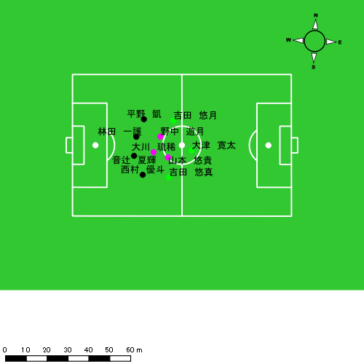 |  |  |  |  | 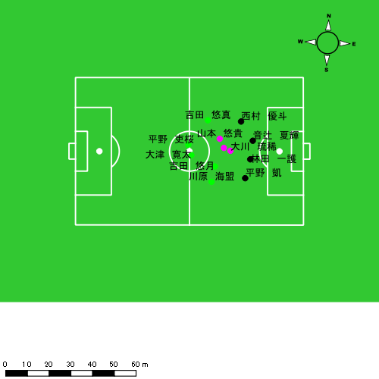

スプリント回数とハイスピード距離、加減速回数について
スプリント回数1…24.00km/hを超えた回数
スプリント回数2…20.00km/hを超えた回数
スプリント回数3…18.00km/hを超えた回数
ハイスピード距離…18.00km/hを超えた状態での移動距離
加減速回数…加速度が3.0m/s^2を超えて加速または減速した回数
加減速回数2…加速度が2.5m/s^2を超えて加速または減速した回数
加減速回数3…加速度が2.0m/s^2を超えて加速または減速した回数
前後バランス…プラス～前傾姿勢, マイナス～後傾姿勢
...

全体走行グラフ
速度ゾーングラフ

 | -5.4km/h | 5.4km/h-12.6km/h | 12.6km/h-18.0km/h | 18.0km/h-23.4km/h | 23.4km/h-28.8km/h | 28.8km/h-
音辻 夏輝 | 1,359.67 | 4,365.78 | 1,393.75 | 317.71 | 2.55 | 0.00
西村 優斗 | 1,274.66 | 4,726.21 | 2,311.43 | 611.31 | 99.46 | 0.00
山本 悠貴 | 768.04 | 3,383.49 | 2,118.48 | 438.77 | 25.47 | 0.00
吉田 悠月 | 1,249.70 | 4,287.30 | 2,261.06 | 851.45 | 131.79 | 0.00
大津 寛太 | 942.20 | 2,543.18 | 1,706.84 | 519.62 | 178.95 | 34.73
平野 凱 | 1,330.26 | 4,592.79 | 1,676.05 | 345.11 | 15.90 | 0.00
大川 琉稀 | 1,368.56 | 4,688.88 | 2,544.85 | 549.33 | 164.80 | 22.61
林田 一護 | 1,274.25 | 4,262.69 | 1,679.52 | 345.94 | 14.66 | 0.00
吉田 悠真 | 1,331.84 | 4,041.57 | 2,479.65 | 991.83 | 182.76 | 0.00
野中 遊月 | 895.37 | 5,032.48 | 3,123.92 | 692.32 | 54.48 | 0.00
平野 吏桜 | 186.54 | 1,424.20 | 1,096.02 | 358.92 | 48.68 | 0.00
川原 海盟 | 215.45 | 1,577.05 | 867.48 | 328.86 | 94.41 | 0.00

速度ゾーン（時間割合, セッション別）
速度ゾーン（時間割合詳細）
 | ZONE1 | ZONE2 | ZONE3 | ZONE4 | ZONE5 | ZONE6
1226vs創成館前半 | 41.96% | 41.98% | 13.00% | 2.71% | 0.32% | 0.03% | 1226vs創成館前半 0 - 15 | 39.60% | 43.07% | 14.34% | 2.76% | 0.22% | 0.01%
1226vs創成館後半 | 40.59% | 43.68% | 12.88% | 2.50% | 0.35% | 0.00% | 15 - 30 | 45.00% | 39.44% | 12.12% | 2.91% | 0.48% | 0.06%
 |  |  |  |  |  |  | 30 - | 40.33% | 45.45% | 11.89% | 2.13% | 0.20% | 0.00%
 |  |  |  |  |  |  | 1226vs創成館後半 0 - 15 | 42.96% | 42.73% | 11.63% | 2.42% | 0.26% | 0.01%
 |  |  |  |  |  |  | 15 - 30 | 39.08% | 44.63% | 13.75% | 2.24% | 0.30% | 0.00%
 |  |  |  |  |  |  | 30 - | 38.58% | 43.70% | 13.76% | 3.29% | 0.66% | 0.00%

合計 / 走行距離
平均 / 走行距離
1226vs創成館前半 0 - 15 | 18614.47 | 1651.74 | 2039.84 | 1962.66 | 1424.59 | 68.49 | 134.92 | 248.62 | 7.40% | 4.05% | 6.60% | 12.67% | 124.10 | 110.12 | 135.99 | 130.84 | 9.50 | 4.57 | 8.99 | 16.57 | 3 | 0 | 0.33333333333 | 0.66666666667 | 38.13 | 0.00 | 2.27 | 10.44
15 - 30 | 17410.76 | 1557.75 | 1939.28 | 1787.31 | 1762.76 | 98.99 | 191.35 | 264.25 | 9.92% | 6.32% | 9.82% | 14.82% | 116.07 | 103.85 | 129.29 | 119.15 | 11.75 | 6.60 | 12.76 | 17.62 | 10 | 0.25 | 0.66666666667 | 2.3333333333 | 261.28 | 1.69 | 26.35 | 58.50
30 - | 7587.02 | 710.82 | 843.58 | 737.67 | 443.89 | 26.26 | 26.37 | 86.58 | 5.80% | 3.51% | 2.89% | 11.75% | 120.75 | 113.13 | 134.26 | 117.40 | 7.06 | 4.18 | 4.20 | 13.78 | 2 | 0.25 | 0 | 0.33333333333 | 34.12 | 5.11 | 0.00 | 4.56
1226vs創成館後半 0 - 15 | 17569.44 | 1598.00 | 1973.42 | 1752.40 | 1322.34 | 98.59 | 129.59 | 179.74 | 7.41% | 6.03% | 6.59% | 10.07% | 117.13 | 106.53 | 131.56 | 116.83 | 8.82 | 6.57 | 8.64 | 11.98 | 6 | 0.5 | 0.33333333333 | 1 | 118.19 | 8.59 | 5.58 | 22.36
15 - 30 | 18478.23 | 1642.55 | 2050.95 | 1951.45 | 1170.79 | 64.18 | 93.64 | 181.77 | 5.10% | 3.69% | 3.08% | 7.43% | 113.17 | 109.50 | 108.04 | 119.18 | 6.51 | 4.28 | 4.17 | 9.71 | 11 | 0 | 0.49916805324 | 2.5020850709 | 131.02 | 0.00 | 4.92 | 30.31
30 - | 8131.04 | 838.17 | 991.66 | 1007.76 | 864.82 | 45.47 | 149.05 | 141.04 | 10.17% | 5.41% | 16.37% | 11.83% | 128.79 | 114.30 | 139.22 | 138.07 | 13.60 | 6.20 | 23.09 | 16.26 | 8 | 0 | 2.1710526316 | 1.4784946237 | 112.46 | 0.00 | 39.87 | 16.96

合計 / ハイスピード距離
平均 / ハイスピード距離

平均 / %HIR
平均 / %HIR

平均 / １分毎走行距離
平均 / １分毎走行距離

平均 / １分毎ハイスピード距離
平均 / １分毎ハイスピード距離

合計 / スプリント回数
平均 / スプリント回数

合計 / スプリント距離
平均 / スプリント距離

音辻 夏輝
...
 | 計測開始（JST） | 計測終了（JST） | ディフェンディング サード | ミドル サード | アタッキング サード |  | ZONE1 (m, hh:mm:ss) |  | ZONE2 (m, hh:mm:ss) |  | ZONE3 (m, hh:mm:ss) |  | ZONE4 (m, hh:mm:ss) |  | ZONE5 (m, hh:mm:ss) |  | ZONE6 (m, hh:mm:ss) |  | 合計
音辻 夏輝 |  |  |  |  |  |  | -5.4km/h |  | 5.4km/h-12.6km/h |  | 12.6km/h-18.0km/h |  | 18.0km/h-23.4km/h |  | 23.4km/h-28.8km/h |  | 28.8km/h-
1226vs創成館前半 | 2024/12/26 12:00:11 - 2024/12/26 12:15:10 |  | 65.05% | 34.95% | 0.00% | 1226vs創成館前半 0 - 15 | 282.71 | 0:06:57 | 893.82 | 0:06:18 | 362.65 | 0:01:31 | 78.48 | 0:00:14 | 0.00 | 0:00:00 | 0.00 | 0:00:00 | 1,617.65
 | 2024/12/26 12:15:11 - 2024/12/26 12:30:10 |  | 55.90% | 44.10% | 0.00% | 15 - 30 | 294.67 | 0:08:06 | 813.74 | 0:05:37 | 265.21 | 0:01:04 | 74.73 | 0:00:13 | 2.55 | 0:00:00 | 0.00 | 0:00:00 | 1,450.90
 | 2024/12/26 12:30:11 - 2024/12/26 12:36:27 |  | 73.39% | 18.86% | 7.75% | 30 - | 101.14 | 0:02:29 | 467.42 | 0:03:10 | 139.42 | 0:00:36 | 10.45 | 0:00:02 | 0.00 | 0:00:00 | 0.00 | 0:00:00 | 718.43
1226vs創成館後半 | 2024/12/26 12:49:02 - 2024/12/26 13:04:01 |  | 81.88% | 18.12% | 0.00% | 1226vs創成館後半 0 - 15 | 278.50 | 0:07:49 | 819.51 | 0:05:57 | 252.90 | 0:01:03 | 66.92 | 0:00:12 | 0.00 | 0:00:00 | 0.00 | 0:00:00 | 1,417.82
 | 2024/12/26 13:04:02 - 2024/12/26 13:19:01 |  | 77.51% | 22.49% | 0.00% | 15 - 30 | 265.87 | 0:07:20 | 926.63 | 0:06:36 | 231.60 | 0:00:56 | 46.15 | 0:00:08 | 0.00 | 0:00:00 | 0.00 | 0:00:00 | 1,470.26
 | 2024/12/26 13:19:02 - 2024/12/26 13:26:21 |  | 78.81% | 21.19% | 0.00% | 30 - | 136.78 | 0:03:24 | 444.67 | 0:03:15 | 141.97 | 0:00:34 | 40.98 | 0:00:07 | 0.00 | 0:00:00 | 0.00 | 0:00:00 | 764.40
 |  |  |  |  |  |  | 1,359.67 | 0:36:05 | 4,365.78 | 0:30:53 | 1,393.75 | 0:05:43 | 317.71 | 0:00:56 | 2.55 | 0:00:00 | 0.00 | 0:00:00 | 7,439.45

速度ゾーン（時間割合）グラフ
速度ゾーン（時間割合, セッション別）
速度ゾーン（時間割合詳細）
ZONE1 | ZONE2 | ZONE3 | ZONE4 | ZONE5 | ZONE6 | 1226vs創成館前半 | 48.33% | 41.58% | 8.75% | 1.32% | 0.02% | 0.00% | 1226vs創成館前半 0 - 15 | 46.32% | 42.03% | 10.09% | 1.56% | 0.00% | 0.00%
0:36:05 | 0:30:53 | 0:05:43 | 0:00:56 | 0:00:00 | 0:00:00 | 1226vs創成館後半 | 49.69% | 42.29% | 6.81% | 1.21% | 0.00% | 0.00% | 15 - 30 | 53.98% | 37.44% | 7.11% | 1.42% | 0.04% | 0.00%
 |  |  |  |  |  |  |  |  |  |  |  |  | 30 - | 39.63% | 50.40% | 9.44% | 0.53% | 0.00% | 0.00%
 |  |  |  |  |  |  |  |  |  |  |  |  | 1226vs創成館後半 0 - 15 | 52.07% | 39.67% | 6.98% | 1.29% | 0.00% | 0.00%
 |  |  |  |  |  |  |  |  |  |  |  |  | 15 - 30 | 48.91% | 43.98% | 6.18% | 0.93% | 0.00% | 0.00%
 |  |  |  |  |  |  |  |  |  |  |  |  | 30 - | 46.41% | 44.23% | 7.77% | 1.59% | 0.00% | 0.00%

1分毎走行距離
1分毎ハイスピード距離
速度ゾーングラフ
1226vs創成館前半 0 - 15 | 107.84325414 | 4.8810209779
15 - 30 | 96.72634592 | 5.082140206
30 - | 114.29084122 | 1.1575713953
1226vs創成館後半 0 - 15 | 94.521445494 | 4.2456926826
15 - 30 | 98.01703261 | 2.2063663034
30 - | 104.10382576 | 5.5885080135

少ない 出現率 多い
少ない 出現率 多い
少ない 出現率 多い
1226vs創成館前半 平均ポジション |  |  |  |  | 1226vs創成館前半 ハイスピードゾーン |  |  |  |  |  |  | 1226vs創成館前半 スプリントゾーン2 |  |  |  |  |  |  | 1226vs創成館前半 スプリントゾーン3
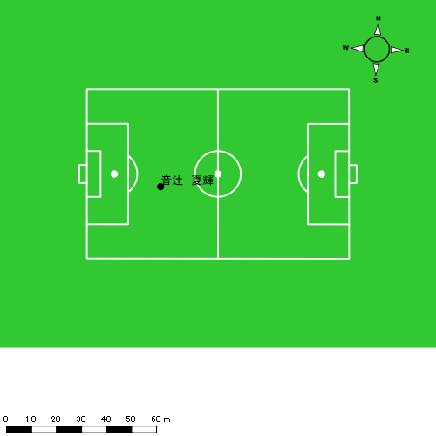 |  |  |  |  | 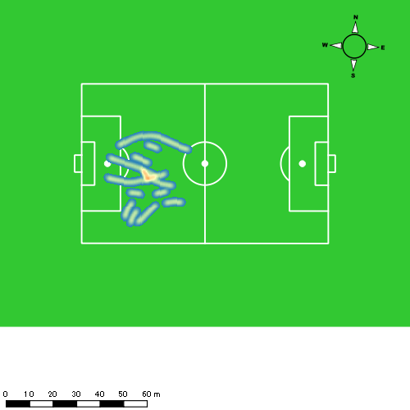 |  |  |  |  |  |  | 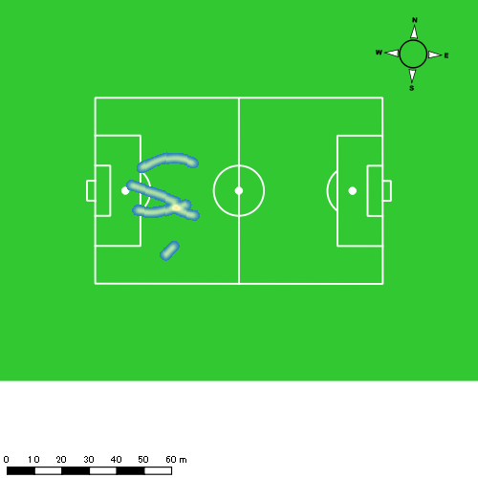
1226vs創成館後半 平均ポジション |  |  |  |  | 1226vs創成館後半 ハイスピードゾーン |  |  |  |  |  |  | 1226vs創成館後半 スプリントゾーン2 |  |  |  |  |  |  | 1226vs創成館後半 スプリントゾーン3
少ない 出現率 多い
少ない 出現率 多い
少ない 出現率 多い
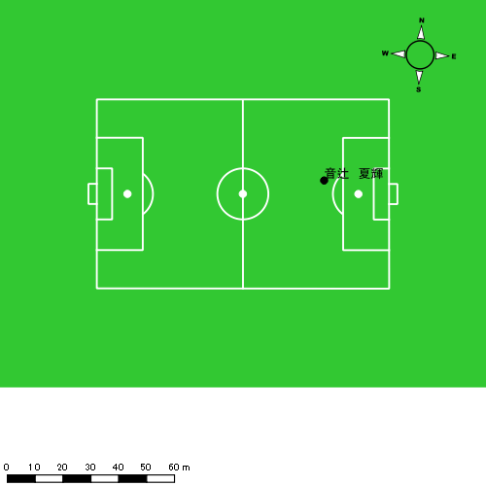 |  |  |  |  | 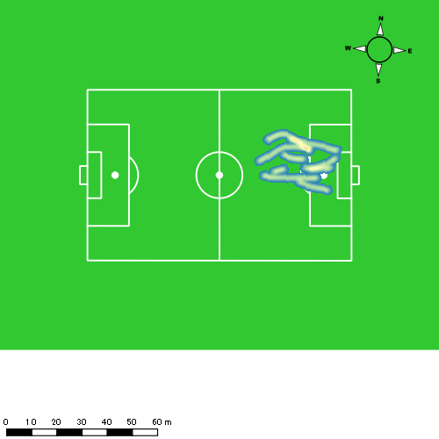 |  |  |  |  |  |  | 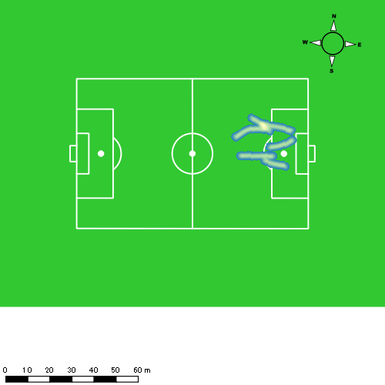

西村 優斗
...
 | 計測開始（JST） | 計測終了（JST） | ディフェンディング サード | ミドル サード | アタッキング サード |  | ZONE1 (m, hh:mm:ss) |  | ZONE2 (m, hh:mm:ss) |  | ZONE3 (m, hh:mm:ss) |  | ZONE4 (m, hh:mm:ss) |  | ZONE5 (m, hh:mm:ss) |  | ZONE6 (m, hh:mm:ss) |  | 合計
西村 優斗 |  |  |  |  |  |  | -5.4km/h |  | 5.4km/h-12.6km/h |  | 12.6km/h-18.0km/h |  | 18.0km/h-23.4km/h |  | 23.4km/h-28.8km/h |  | 28.8km/h-
1226vs創成館前半 | 2024/12/26 12:00:11 - 2024/12/26 12:15:10 |  | 59.52% | 38.14% | 2.34% | 1226vs創成館前半 0 - 15 | 247.02 | 0:05:35 | 996.26 | 0:07:11 | 447.82 | 0:01:48 | 131.87 | 0:00:24 | 9.38 | 0:00:01 | 0.00 | 0:00:00 | 1,832.34
 | 2024/12/26 12:15:11 - 2024/12/26 12:30:10 |  | 50.13% | 49.53% | 0.34% | 15 - 30 | 238.12 | 0:06:30 | 872.32 | 0:06:23 | 429.82 | 0:01:44 | 121.61 | 0:00:22 | 6.92 | 0:00:01 | 0.00 | 0:00:00 | 1,668.80
 | 2024/12/26 12:30:11 - 2024/12/26 12:36:27 |  | 67.40% | 24.57% | 8.04% | 30 - | 82.86 | 0:02:03 | 467.60 | 0:03:13 | 208.63 | 0:00:50 | 34.34 | 0:00:06 | 31.10 | 0:00:04 | 0.00 | 0:00:00 | 824.53
1226vs創成館後半 | 2024/12/26 12:49:02 - 2024/12/26 13:04:01 |  | 74.31% | 25.61% | 0.08% | 1226vs創成館後半 0 - 15 | 299.76 | 0:06:20 | 928.44 | 0:06:29 | 432.77 | 0:01:44 | 112.08 | 0:00:20 | 52.05 | 0:00:07 | 0.00 | 0:00:00 | 1,825.11
 | 2024/12/26 13:04:02 - 2024/12/26 13:19:01 |  | 60.85% | 37.88% | 1.27% | 15 - 30 | 282.30 | 0:05:18 | 1,023.69 | 0:07:20 | 482.02 | 0:01:55 | 152.72 | 0:00:27 | 0.00 | 0:00:00 | 0.00 | 0:00:00 | 1,940.72
 | 2024/12/26 13:19:02 - 2024/12/26 13:26:21 |  | 77.01% | 22.99% | 0.00% | 30 - | 124.60 | 0:02:53 | 437.90 | 0:03:01 | 310.37 | 0:01:15 | 58.69 | 0:00:10 | 0.00 | 0:00:00 | 0.00 | 0:00:00 | 931.57
 |  |  |  |  |  |  | 1,274.66 | 0:28:40 | 4,726.21 | 0:33:36 | 2,311.43 | 0:09:16 | 611.31 | 0:01:50 | 99.46 | 0:00:14 | 0.00 | 0:00:00 | 9,023.06

速度ゾーン（時間割合）グラフ
速度ゾーン（時間割合, セッション別）
速度ゾーン（時間割合詳細）
ZONE1 | ZONE2 | ZONE3 | ZONE4 | ZONE5 | ZONE6 | 1226vs創成館前半 | 38.98% | 46.24% | 12.05% | 2.41% | 0.31% | 0.00% | 1226vs創成館前半 0 - 15 | 37.27% | 47.86% | 12.05% | 2.67% | 0.16% | 0.00%
0:28:40 | 0:33:36 | 0:09:16 | 0:01:50 | 0:00:14 | 0:00:00 | 1226vs創成館後半 | 38.91% | 45.07% | 13.13% | 2.56% | 0.33% | 0.00% | 15 - 30 | 43.38% | 42.51% | 11.53% | 2.47% | 0.11% | 0.00%
 |  |  |  |  |  |  |  |  |  |  |  |  | 30 - | 32.57% | 51.30% | 13.32% | 1.64% | 1.17% | 0.00%
 |  |  |  |  |  |  |  |  |  |  |  |  | 1226vs創成館後半 0 - 15 | 42.27% | 43.18% | 11.56% | 2.18% | 0.82% | 0.00%
 |  |  |  |  |  |  |  |  |  |  |  |  | 15 - 30 | 35.31% | 48.87% | 12.78% | 3.04% | 0.00% | 0.00%
 |  |  |  |  |  |  |  |  |  |  |  |  | 30 - | 39.41% | 41.18% | 17.05% | 2.36% | 0.00% | 0.00%

1分毎走行距離
1分毎ハイスピード距離
速度ゾーングラフ
1226vs創成館前半 0 - 15 | 122.15613945 | 8.3594283512
15 - 30 | 111.25308562 | 8.1691027059
30 - | 131.20358088 | 9.4462732157
1226vs創成館後半 0 - 15 | 121.67369867 | 10.677235518
15 - 30 | 129.37339878 | 9.5982292427
30 - | 126.9415519 | 6.9805396888

少ない 出現率 多い
少ない 出現率 多い
少ない 出現率 多い
少ない 出現率 多い
1226vs創成館前半 平均ポジション |  |  |  |  | 1226vs創成館前半 ハイスピードゾーン |  |  |  |  |  |  | 1226vs創成館前半 スプリントゾーン1 |  |  |  |  |  |  | 1226vs創成館前半 スプリントゾーン2 | 1226vs創成館前半 スプリントゾーン3
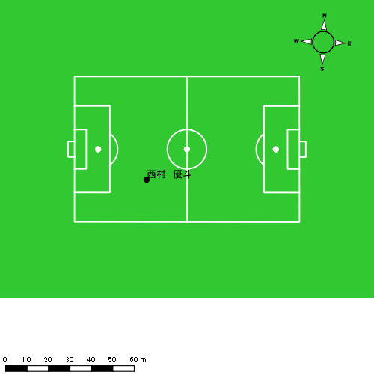 |  |  |  |  | 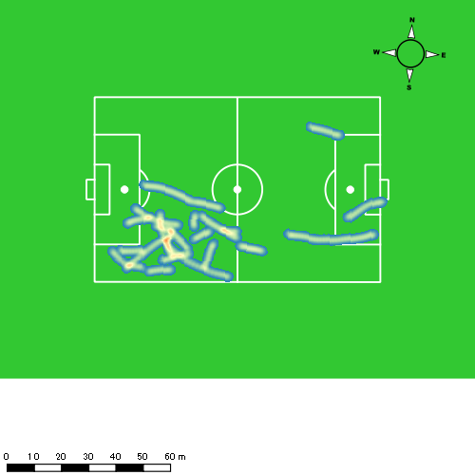 |  |  |  |  |  |  | 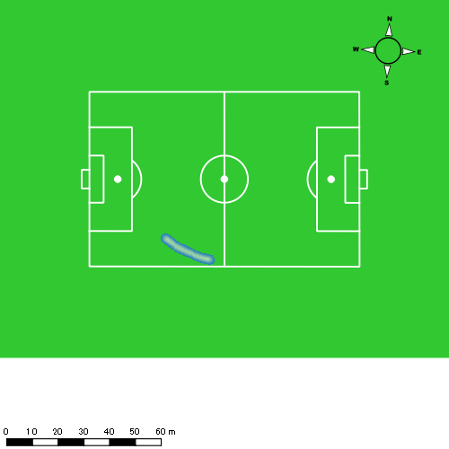 |  |  |  |  |  |  | 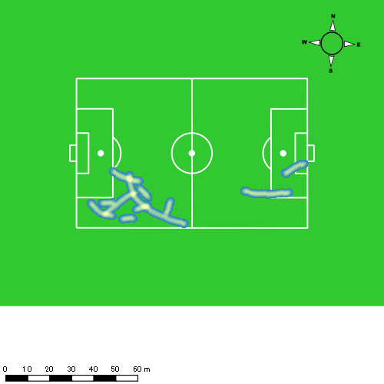
1226vs創成館後半 平均ポジション |  |  |  |  | 1226vs創成館後半 ハイスピードゾーン |  |  |  |  |  |  | 1226vs創成館後半 スプリントゾーン1 |  |  |  |  |  |  | 1226vs創成館後半 スプリントゾーン2 | 1226vs創成館後半 スプリントゾーン3
少ない 出現率 多い
少ない 出現率 多い
少ない 出現率 多い
少ない 出現率 多い
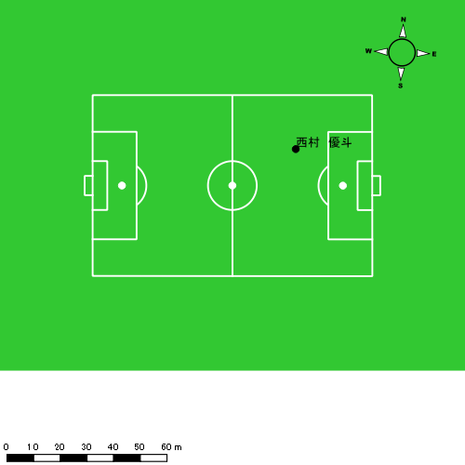 |  |  |  |  | 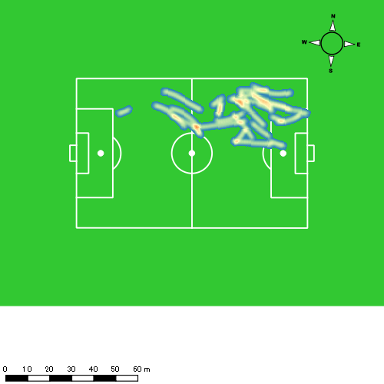 |  |  |  |  |  |  | 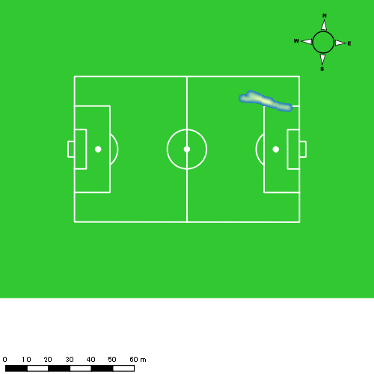 |  |  |  |  |  |  | 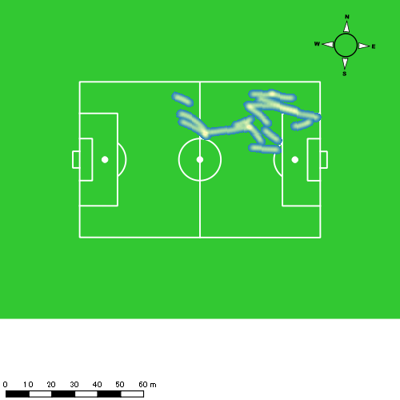

山本 悠貴
...
 | 計測開始（JST） | 計測終了（JST） | ディフェンディング サード | ミドル サード | アタッキング サード |  | ZONE1 (m, hh:mm:ss) |  | ZONE2 (m, hh:mm:ss) |  | ZONE3 (m, hh:mm:ss) |  | ZONE4 (m, hh:mm:ss) |  | ZONE5 (m, hh:mm:ss) |  | ZONE6 (m, hh:mm:ss) |  | 合計
山本 悠貴 |  |  |  |  |  |  | -5.4km/h |  | 5.4km/h-12.6km/h |  | 12.6km/h-18.0km/h |  | 18.0km/h-23.4km/h |  | 23.4km/h-28.8km/h |  | 28.8km/h-
1226vs創成館前半 | 2024/12/26 12:00:11 - 2024/12/26 12:15:10 |  | 32.31% | 54.26% | 13.43% | 1226vs創成館前半 0 - 15 | 219.60 | 0:04:55 | 997.42 | 0:06:48 | 634.33 | 0:02:36 | 204.70 | 0:00:37 | 25.47 | 0:00:04 | 0.00 | 0:00:00 | 2,081.53
 | 2024/12/26 12:15:11 - 2024/12/26 12:30:10 |  | 23.96% | 56.35% | 19.68% | 15 - 30 | 198.79 | 0:05:28 | 973.78 | 0:06:37 | 611.57 | 0:02:29 | 139.52 | 0:00:26 | 0.00 | 0:00:00 | 0.00 | 0:00:00 | 1,923.66
 | 2024/12/26 12:30:11 - 2024/12/26 12:36:27 |  | 31.52% | 58.75% | 9.73% | 30 - | 108.42 | 0:02:17 | 420.44 | 0:02:52 | 274.28 | 0:01:06 | 8.97 | 0:00:02 | 0.00 | 0:00:00 | 0.00 | 0:00:00 | 812.10
1226vs創成館後半 | 2024/12/26 12:49:02 - 2024/12/26 13:04:01 |  | 50.82% | 42.89% | 6.28% | 1226vs創成館後半 0 - 15 | 238.98 | 0:05:35 | 991.15 | 0:06:45 | 598.29 | 0:02:25 | 85.59 | 0:00:16 | 0.00 | 0:00:00 | 0.00 | 0:00:00 | 1,914.01
 | 2024/12/26 13:04:02 - 2024/12/26 13:04:04 |  | 0.00% | 100.00% | 0.00% | 15 - 30 | 2.25 | 0:00:03 | 0.70 | 0:00:00 | 0.00 | 0:00:00 | 0.00 | 0:00:00 | 0.00 | 0:00:00 | 0.00 | 0:00:00 | 2.95
 |  |  |  |  |  |  | 768.04 | 0:18:18 | 3,383.49 | 0:23:02 | 2,118.48 | 0:08:36 | 438.77 | 0:01:20 | 25.47 | 0:00:04 | 0.00 | 0:00:00 | 6,734.25

速度ゾーン（時間割合）グラフ
速度ゾーン（時間割合, セッション別）
速度ゾーン（時間割合詳細）
ZONE1 | ZONE2 | ZONE3 | ZONE4 | ZONE5 | ZONE6 | 1226vs創成館前半 | 34.94% | 44.87% | 17.07% | 2.94% | 0.17% | 0.00% | 1226vs創成館前半 0 - 15 | 32.83% | 45.37% | 17.31% | 4.07% | 0.42% | 0.00%
0:18:18 | 0:23:02 | 0:08:36 | 0:01:20 | 0:00:04 | 0:00:00 | 1226vs創成館後半 | 37.39% | 44.85% | 16.04% | 1.73% | 0.00% | 0.00% | 15 - 30 | 36.49% | 44.07% | 16.60% | 2.84% | 0.00% | 0.00%
 |  |  |  |  |  |  |  |  |  |  |  |  | 30 - | 36.29% | 45.62% | 17.61% | 0.48% | 0.00% | 0.00%
 |  |  |  |  |  |  |  |  |  |  |  |  | 1226vs創成館後半 0 - 15 | 37.22% | 44.96% | 16.09% | 1.73% | 0.00% | 0.00%
 |  |  |  |  |  |  |  |  |  |  |  |  | 15 - 30 | 86.67% | 13.33% | 0.00% | 0.00% | 0.00% | 0.00%

1分毎走行距離
1分毎ハイスピード距離
速度ゾーングラフ
1226vs創成館前半 0 - 15 | 138.7683525 | 14.375674725
15 - 30 | 128.23343697 | 9.0930693083
30 - | 129.19349773 | 0
1226vs創成館後半 0 - 15 | 127.58696213 | 5.1684288033
15 - 30 | 50.385770177 | 0

少ない 出現率 多い
少ない 出現率 多い
少ない 出現率 多い
1226vs創成館前半 平均ポジション |  |  |  |  | 1226vs創成館前半 ハイスピードゾーン |  |  |  |  |  |  | 1226vs創成館前半 スプリントゾーン2 |  |  |  |  |  |  | 1226vs創成館前半 スプリントゾーン3
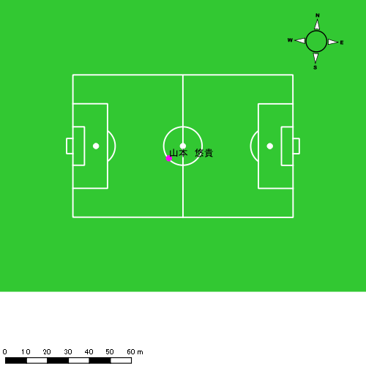 |  |  |  |  | 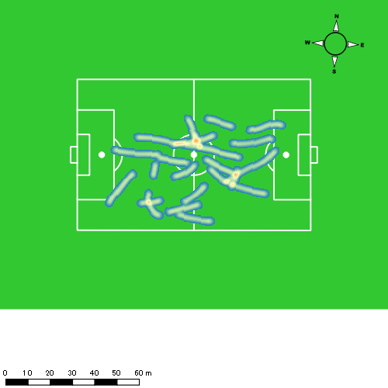 |  |  |  |  |  |  | 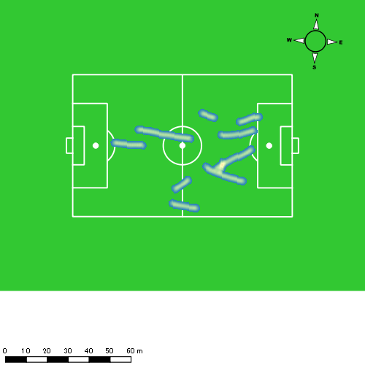
1226vs創成館後半 平均ポジション |  |  |  |  | 1226vs創成館後半 ハイスピードゾーン |  |  |  |  |  |  | 1226vs創成館後半 スプリントゾーン2 |  |  |  |  |  |  | 1226vs創成館後半 スプリントゾーン3
少ない 出現率 多い
少ない 出現率 多い
少ない 出現率 多い
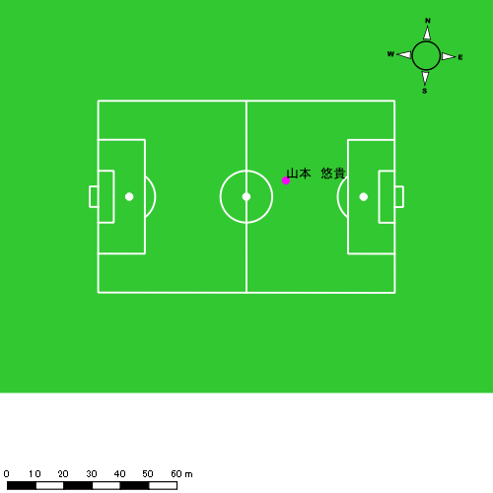 |  |  |  |  | 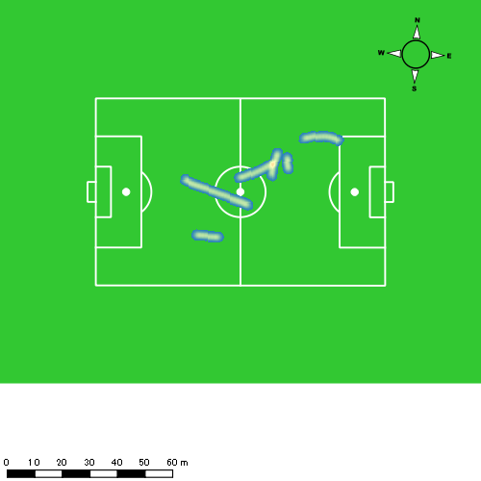 |  |  |  |  |  |  | 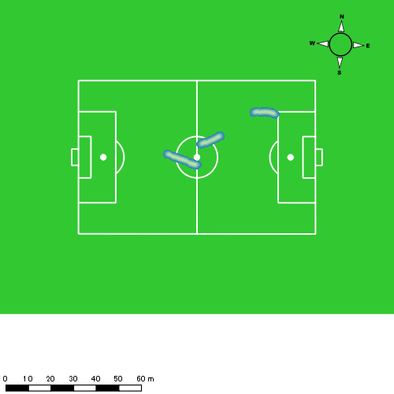

吉田 悠月
...
 | 計測開始（JST） | 計測終了（JST） | ディフェンディング サード | ミドル サード | アタッキング サード |  | ZONE1 (m, hh:mm:ss) |  | ZONE2 (m, hh:mm:ss) |  | ZONE3 (m, hh:mm:ss) |  | ZONE4 (m, hh:mm:ss) |  | ZONE5 (m, hh:mm:ss) |  | ZONE6 (m, hh:mm:ss) |  | 合計
吉田 悠月 |  |  |  |  |  |  | -5.4km/h |  | 5.4km/h-12.6km/h |  | 12.6km/h-18.0km/h |  | 18.0km/h-23.4km/h |  | 23.4km/h-28.8km/h |  | 28.8km/h-
1226vs創成館前半 | 2024/12/26 12:00:11 - 2024/12/26 12:15:10 |  | 36.69% | 51.32% | 11.99% | 1226vs創成館前半 0 - 15 | 246.76 | 0:05:30 | 967.97 | 0:06:43 | 497.32 | 0:02:02 | 237.05 | 0:00:42 | 26.85 | 0:00:04 | 0.00 | 0:00:00 | 1,975.96
 | 2024/12/26 12:15:11 - 2024/12/26 12:30:10 |  | 19.48% | 54.96% | 25.56% | 15 - 30 | 269.26 | 0:06:48 | 807.69 | 0:05:36 | 449.37 | 0:01:48 | 231.17 | 0:00:42 | 46.10 | 0:00:07 | 0.00 | 0:00:00 | 1,803.58
 | 2024/12/26 12:30:11 - 2024/12/26 12:36:27 |  | 35.36% | 55.07% | 9.57% | 30 - | 133.74 | 0:02:56 | 339.43 | 0:02:29 | 133.15 | 0:00:32 | 95.98 | 0:00:17 | 16.36 | 0:00:02 | 0.00 | 0:00:00 | 718.66
1226vs創成館後半 | 2024/12/26 12:49:02 - 2024/12/26 13:04:01 |  | 38.25% | 50.46% | 11.29% | 1226vs創成館後半 0 - 15 | 271.59 | 0:05:23 | 960.56 | 0:06:48 | 521.92 | 0:02:06 | 204.50 | 0:00:36 | 42.48 | 0:00:06 | 0.00 | 0:00:00 | 2,001.05
 | 2024/12/26 13:04:02 - 2024/12/26 13:19:01 |  | 42.03% | 52.78% | 5.20% | 15 - 30 | 281.87 | 0:05:35 | 995.14 | 0:07:01 | 526.18 | 0:02:10 | 81.48 | 0:00:15 | 0.00 | 0:00:00 | 0.00 | 0:00:00 | 1,884.67
 | 2024/12/26 13:19:02 - 2024/12/26 13:26:21 |  | 48.08% | 48.22% | 3.70% | 30 - | 46.48 | 0:00:46 | 216.51 | 0:01:29 | 133.13 | 0:00:33 | 1.26 | 0:00:00 | 0.00 | 0:00:00 | 0.00 | 0:00:00 | 397.38
 |  |  |  |  |  |  | 1,249.70 | 0:26:58 | 4,287.30 | 0:30:06 | 2,261.06 | 0:09:10 | 851.45 | 0:02:32 | 131.79 | 0:00:19 | 0.00 | 0:00:00 | 8,781.31

速度ゾーン（時間割合）グラフ
速度ゾーン（時間割合, セッション別）
速度ゾーン（時間割合詳細）
ZONE1 | ZONE2 | ZONE3 | ZONE4 | ZONE5 | ZONE6 | 1226vs創成館前半 | 41.99% | 40.78% | 11.99% | 4.64% | 0.60% | 0.00% | 1226vs創成館前半 0 - 15 | 36.63% | 44.74% | 13.51% | 4.67% | 0.44% | 0.00%
0:26:58 | 0:30:06 | 0:09:10 | 0:02:32 | 0:00:19 | 0:00:00 | 1226vs創成館後半 | 35.78% | 46.65% | 14.68% | 2.58% | 0.30% | 0.00% | 15 - 30 | 45.36% | 37.31% | 11.98% | 4.62% | 0.73% | 0.00%
 |  |  |  |  |  |  |  |  |  |  |  |  | 30 - | 46.74% | 39.63% | 8.38% | 4.62% | 0.64% | 0.00%
 |  |  |  |  |  |  |  |  |  |  |  |  | 1226vs創成館後半 0 - 15 | 35.93% | 45.36% | 14.04% | 4.00% | 0.67% | 0.00%
 |  |  |  |  |  |  |  |  |  |  |  |  | 15 - 30 | 37.18% | 46.80% | 14.40% | 1.62% | 0.00% | 0.00%
 |  |  |  |  |  |  |  |  |  |  |  |  | 30 - | 27.47% | 52.79% | 19.62% | 0.12% | 0.00% | 0.00%

1分毎走行距離
1分毎ハイスピード距離
速度ゾーングラフ
1226vs創成館前半 0 - 15 | 131.7303377 | 17.053585053
15 - 30 | 120.22007032 | 17.500539236
30 - | 114.32553933 | 16.594086147
1226vs創成館後半 0 - 15 | 133.40366029 | 16.465427245
15 - 30 | 125.62935317 | 4.7498789682
30 - | 141.58747241 | 0

少ない 出現率 多い
少ない 出現率 多い
少ない 出現率 多い
少ない 出現率 多い
1226vs創成館前半 平均ポジション |  |  |  |  | 1226vs創成館前半 ハイスピードゾーン |  |  |  |  |  |  | 1226vs創成館前半 スプリントゾーン1 |  |  |  |  |  |  | 1226vs創成館前半 スプリントゾーン2 | 1226vs創成館前半 スプリントゾーン3
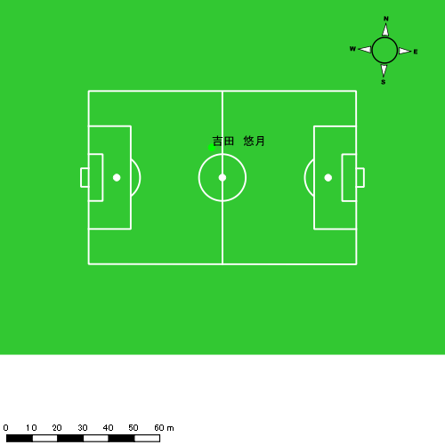 |  |  |  |  | 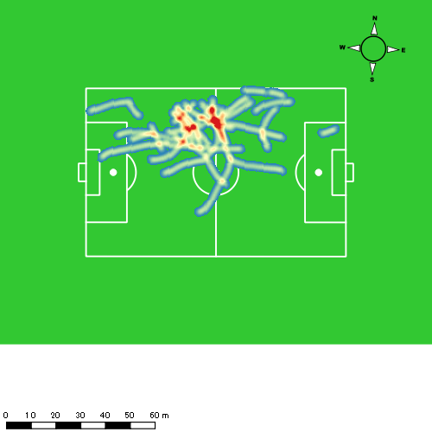 |  |  |  |  |  |  |  |  |  |  |  |  |  | 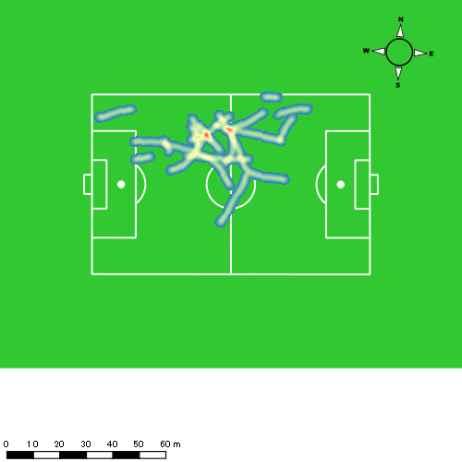
1226vs創成館後半 平均ポジション |  |  |  |  | 1226vs創成館後半 ハイスピードゾーン |  |  |  |  |  |  | 1226vs創成館後半 スプリントゾーン1 |  |  |  |  |  |  | 1226vs創成館後半 スプリントゾーン2 | 1226vs創成館後半 スプリントゾーン3
少ない 出現率 多い
少ない 出現率 多い
少ない 出現率 多い
少ない 出現率 多い
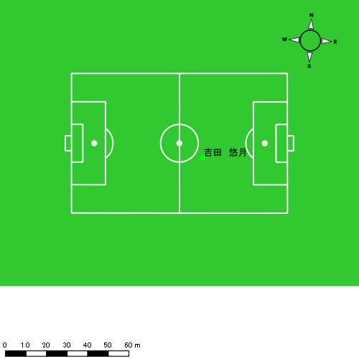 |  |  |  |  | 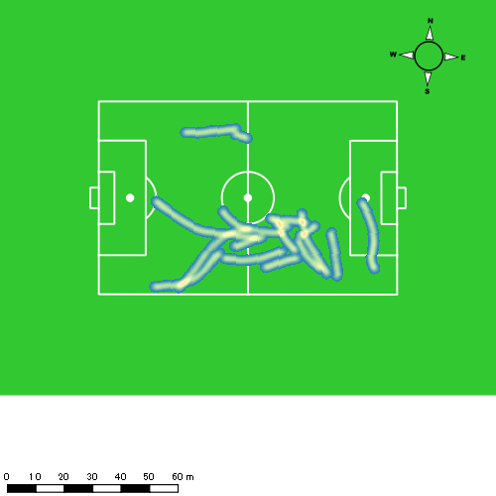 |  |  |  |  |  |  | 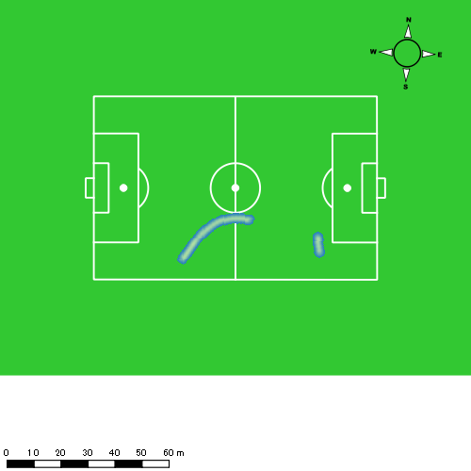 |  |  |  |  |  |  | 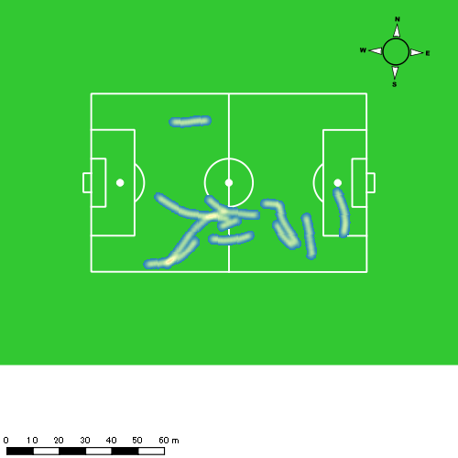

大津 寛太
...
 | 計測開始（JST） | 計測終了（JST） | ディフェンディング サード | ミドル サード | アタッキング サード |  | ZONE1 (m, hh:mm:ss) |  | ZONE2 (m, hh:mm:ss) |  | ZONE3 (m, hh:mm:ss) |  | ZONE4 (m, hh:mm:ss) |  | ZONE5 (m, hh:mm:ss) |  | ZONE6 (m, hh:mm:ss) |  | 合計
大津 寛太 |  |  |  |  |  |  | -5.4km/h |  | 5.4km/h-12.6km/h |  | 12.6km/h-18.0km/h |  | 18.0km/h-23.4km/h |  | 23.4km/h-28.8km/h |  | 28.8km/h-
1226vs創成館前半 | 2024/12/26 12:00:11 - 2024/12/26 12:15:10 |  | 19.49% | 57.66% | 22.85% | 1226vs創成館前半 0 - 15 | 255.46 | 0:06:13 | 803.32 | 0:05:28 | 638.72 | 0:02:34 | 225.04 | 0:00:40 | 32.55 | 0:00:05 | 6.41 | 0:00:01 | 1,961.51
 | 2024/12/26 12:15:11 - 2024/12/26 12:30:10 |  | 11.70% | 52.49% | 35.81% | 15 - 30 | 269.38 | 0:07:45 | 686.76 | 0:04:45 | 449.97 | 0:01:49 | 124.68 | 0:00:22 | 124.41 | 0:00:17 | 21.80 | 0:00:03 | 1,677.01
 | 2024/12/26 12:30:11 - 2024/12/26 12:36:27 |  | 6.83% | 74.78% | 18.39% | 30 - | 133.58 | 0:02:56 | 347.01 | 0:02:25 | 181.71 | 0:00:44 | 68.73 | 0:00:13 | 0.00 | 0:00:00 | 0.00 | 0:00:00 | 731.03
1226vs創成館後半 | 2024/12/26 12:49:02 - 2024/12/26 13:04:01 |  | 13.85% | 69.72% | 16.43% | 1226vs創成館後半 0 - 15 | 279.70 | 0:08:03 | 706.09 | 0:04:48 | 436.43 | 0:01:46 | 101.17 | 0:00:18 | 21.98 | 0:00:03 | 6.52 | 0:00:01 | 1,551.89
 | 2024/12/26 13:04:02 - 2024/12/26 13:04:04 |  | 0.00% | 100.00% | 0.00% | 15 - 30 | 4.08 | 0:00:03 | 0.00 | 0:00:00 | 0.00 | 0:00:00 | 0.00 | 0:00:00 | 0.00 | 0:00:00 | 0.00 | 0:00:00 | 4.08
 |  |  |  |  |  |  | 942.20 | 0:24:59 | 2,543.18 | 0:17:26 | 1,706.84 | 0:06:53 | 519.62 | 0:01:33 | 178.95 | 0:00:25 | 34.73 | 0:00:04 | 5,925.51

速度ゾーン（時間割合）グラフ
速度ゾーン（時間割合, セッション別）
速度ゾーン（時間割合詳細）
ZONE1 | ZONE2 | ZONE3 | ZONE4 | ZONE5 | ZONE6 | 1226vs創成館前半 | 46.55% | 34.79% | 14.08% | 3.42% | 1.00% | 0.16% | 1226vs創成館前半 0 - 15 | 41.43% | 36.41% | 17.16% | 4.40% | 0.51% | 0.09%
0:24:59 | 0:17:26 | 0:06:53 | 0:01:33 | 0:00:25 | 0:00:04 | 1226vs創成館後半 | 53.82% | 31.94% | 11.78% | 2.04% | 0.33% | 0.09% | 15 - 30 | 51.64% | 31.64% | 12.07% | 2.44% | 1.91% | 0.29%
 |  |  |  |  |  |  |  |  |  |  |  |  | 30 - | 46.63% | 38.41% | 11.56% | 3.40% | 0.00% | 0.00%
 |  |  |  |  |  |  |  |  |  |  |  |  | 1226vs創成館後半 0 - 15 | 53.67% | 32.04% | 11.82% | 2.04% | 0.33% | 0.09%
 |  |  |  |  |  |  |  |  |  |  |  |  | 15 - 30 | 100.00% | 0.00% | 0.00% | 0.00% | 0.00% | 0.00%

1分毎走行距離
1分毎ハイスピード距離
速度ゾーングラフ
1226vs創成館前半 0 - 15 | 130.76713188 | 17.002312233
15 - 30 | 111.80071139 | 17.5836375
30 - | 116.30765936 | 10.301196977
1226vs創成館後半 0 - 15 | 103.45909857 | 8.3086118487
15 - 30 | 75.308267001 | 0

少ない 出現率 多い
少ない 出現率 多い
少ない 出現率 多い
少ない 出現率 多い
1226vs創成館前半 平均ポジション |  |  |  |  | 1226vs創成館前半 ハイスピードゾーン |  |  |  |  |  |  | 1226vs創成館前半 スプリントゾーン1 |  |  |  |  |  |  | 1226vs創成館前半 スプリントゾーン2 | 1226vs創成館前半 スプリントゾーン3
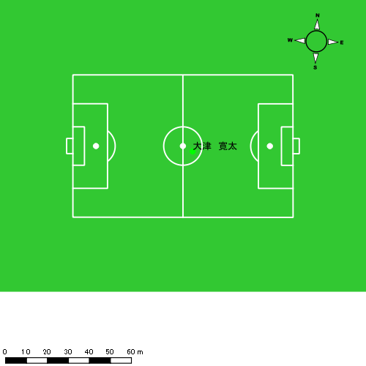 |  |  |  |  | 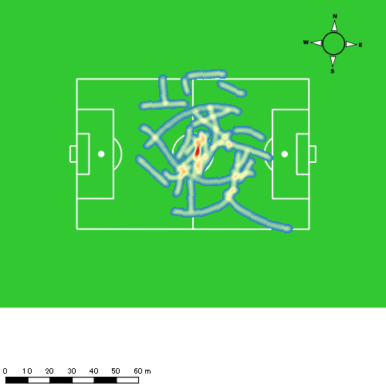 |  |  |  |  |  |  | 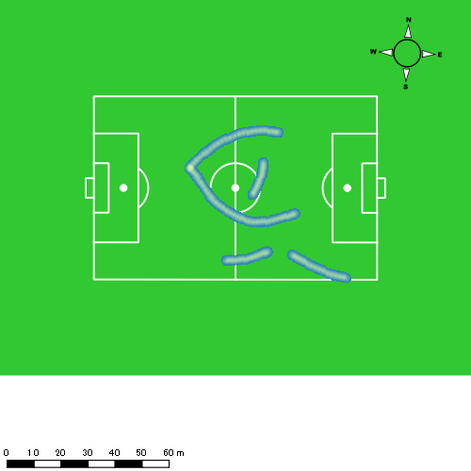 |  |  |  |  |  |  | 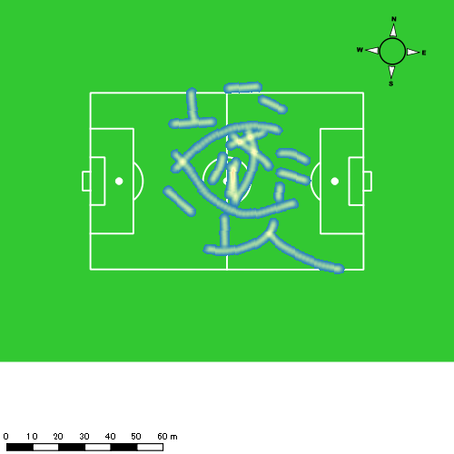
1226vs創成館後半 平均ポジション |  |  |  |  | 1226vs創成館後半 ハイスピードゾーン |  |  |  |  |  |  | 1226vs創成館後半 スプリントゾーン1 |  |  |  |  |  |  | 1226vs創成館後半 スプリントゾーン2 | 1226vs創成館後半 スプリントゾーン3
少ない 出現率 多い
少ない 出現率 多い
少ない 出現率 多い
少ない 出現率 多い
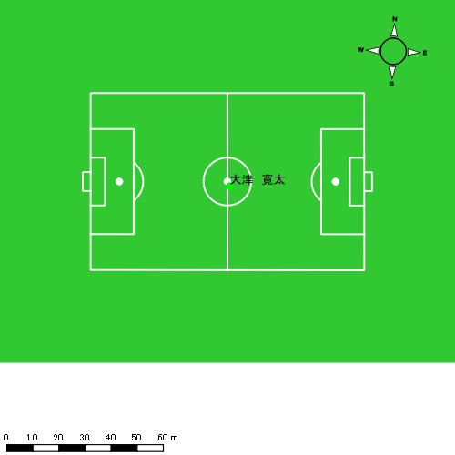 |  |  |  |  | 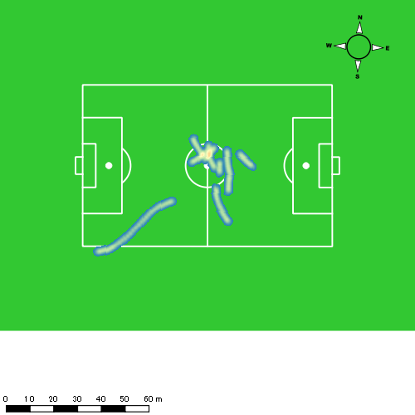 |  |  |  |  |  |  | 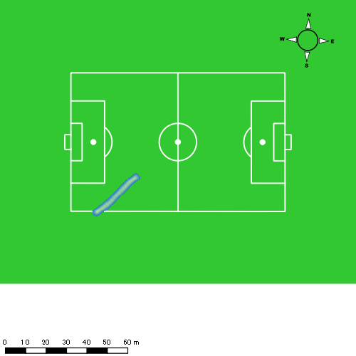

平野 凱
...
 | 計測開始（JST） | 計測終了（JST） | ディフェンディング サード | ミドル サード | アタッキング サード |  | ZONE1 (m, hh:mm:ss) |  | ZONE2 (m, hh:mm:ss) |  | ZONE3 (m, hh:mm:ss) |  | ZONE4 (m, hh:mm:ss) |  | ZONE5 (m, hh:mm:ss) |  | ZONE6 (m, hh:mm:ss) |  | 合計
平野 凱 |  |  |  |  |  |  | -5.4km/h |  | 5.4km/h-12.6km/h |  | 12.6km/h-18.0km/h |  | 18.0km/h-23.4km/h |  | 23.4km/h-28.8km/h |  | 28.8km/h-
1226vs創成館前半 | 2024/12/26 12:00:11 - 2024/12/26 12:15:10 |  | 67.05% | 27.85% | 5.09% | 1226vs創成館前半 0 - 15 | 251.07 | 0:06:39 | 962.68 | 0:06:37 | 385.82 | 0:01:34 | 46.16 | 0:00:09 | 0.00 | 0:00:00 | 0.00 | 0:00:00 | 1,645.74
 | 2024/12/26 12:15:11 - 2024/12/26 12:30:10 |  | 55.09% | 34.43% | 10.48% | 15 - 30 | 280.23 | 0:07:18 | 867.08 | 0:06:08 | 313.53 | 0:01:15 | 104.88 | 0:00:19 | 2.60 | 0:00:00 | 0.00 | 0:00:00 | 1,568.32
 | 2024/12/26 12:30:11 - 2024/12/26 12:36:27 |  | 62.79% | 26.91% | 10.30% | 30 - | 101.01 | 0:02:44 | 414.49 | 0:02:56 | 127.27 | 0:00:32 | 29.03 | 0:00:05 | 0.00 | 0:00:00 | 0.00 | 0:00:00 | 671.80
1226vs創成館後半 | 2024/12/26 12:49:02 - 2024/12/26 13:04:01 |  | 76.22% | 23.78% | 0.00% | 1226vs創成館後半 0 - 15 | 287.56 | 0:06:56 | 922.17 | 0:06:33 | 309.75 | 0:01:14 | 88.32 | 0:00:16 | 0.00 | 0:00:00 | 0.00 | 0:00:00 | 1,607.80
 | 2024/12/26 13:04:02 - 2024/12/26 13:19:01 |  | 72.05% | 27.95% | 0.00% | 15 - 30 | 268.37 | 0:06:49 | 922.80 | 0:06:29 | 390.50 | 0:01:35 | 35.33 | 0:00:06 | 2.66 | 0:00:00 | 0.00 | 0:00:00 | 1,619.66
 | 2024/12/26 13:19:02 - 2024/12/26 13:26:21 |  | 74.98% | 25.02% | 0.00% | 30 - | 142.01 | 0:03:06 | 503.56 | 0:03:29 | 149.18 | 0:00:37 | 41.38 | 0:00:07 | 10.64 | 0:00:02 | 0.00 | 0:00:00 | 846.78
 |  |  |  |  |  |  | 1,330.26 | 0:33:32 | 4,592.79 | 0:32:13 | 1,676.05 | 0:06:47 | 345.11 | 0:01:03 | 15.90 | 0:00:02 | 0.00 | 0:00:00 | 7,960.11

速度ゾーン（時間割合）グラフ
速度ゾーン（時間割合, セッション別）
速度ゾーン（時間割合詳細）
ZONE1 | ZONE2 | ZONE3 | ZONE4 | ZONE5 | ZONE6 | 1226vs創成館前半 | 45.98% | 43.26% | 9.24% | 1.51% | 0.02% | 0.00% | 1226vs創成館前半 0 - 15 | 44.39% | 44.14% | 10.47% | 1.00% | 0.00% | 0.00%
0:33:32 | 0:32:13 | 0:06:47 | 0:01:03 | 0:00:02 | 0:00:00 | 1226vs創成館後半 | 45.13% | 44.24% | 9.21% | 1.33% | 0.09% | 0.00% | 15 - 30 | 48.62% | 40.89% | 8.38% | 2.07% | 0.04% | 0.00%
 |  |  |  |  |  |  |  |  |  |  |  |  | 30 - | 43.45% | 46.79% | 8.38% | 1.38% | 0.00% | 0.00%
 |  |  |  |  |  |  |  |  |  |  |  |  | 1226vs創成館後半 0 - 15 | 46.27% | 43.69% | 8.24% | 1.80% | 0.00% | 0.00%
 |  |  |  |  |  |  |  |  |  |  |  |  | 15 - 30 | 45.44% | 43.22% | 10.58% | 0.71% | 0.04% | 0.00%
 |  |  |  |  |  |  |  |  |  |  |  |  | 30 - | 42.18% | 47.45% | 8.36% | 1.64% | 0.36% | 0.00%

1分毎走行距離
1分毎ハイスピード距離
速度ゾーングラフ
1226vs創成館前半 0 - 15 | 109.71588958 | 1.8862248101
15 - 30 | 104.55482034 | 6.9638956399
30 - | 106.91805939 | 4.4437590956
1226vs創成館後半 0 - 15 | 107.18698386 | 5.1367830474
15 - 30 | 107.97713095 | 1.7827579831
30 - | 115.39474918 | 7.0945089819

少ない 出現率 多い
少ない 出現率 多い
少ない 出現率 多い
1226vs創成館前半 平均ポジション |  |  |  |  | 1226vs創成館前半 ハイスピードゾーン |  |  |  |  |  |  | 1226vs創成館前半 スプリントゾーン2 |  |  |  |  |  |  | 1226vs創成館前半 スプリントゾーン3
 |  |  |  |  | 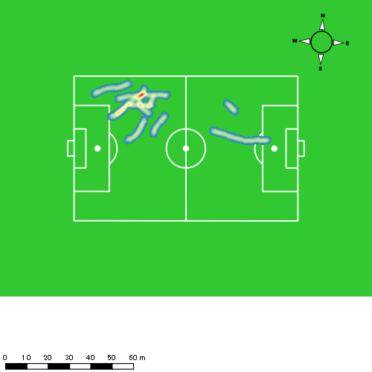 |  |  |  |  |  |  | 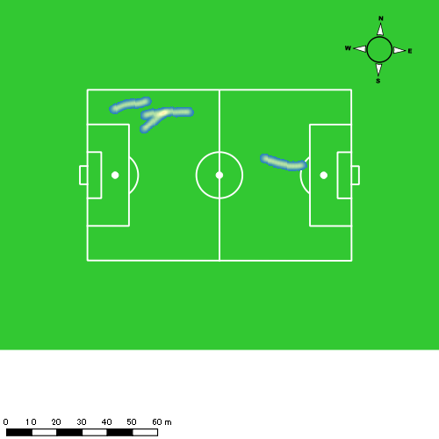
1226vs創成館後半 平均ポジション |  |  |  |  | 1226vs創成館後半 ハイスピードゾーン |  |  |  |  |  |  | 1226vs創成館後半 スプリントゾーン2 |  |  |  |  |  |  | 1226vs創成館後半 スプリントゾーン3
少ない 出現率 多い
少ない 出現率 多い
少ない 出現率 多い
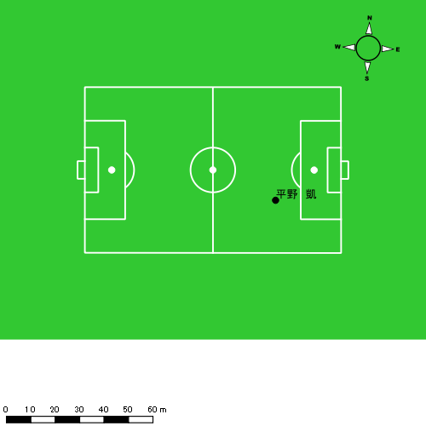 |  |  |  |  | 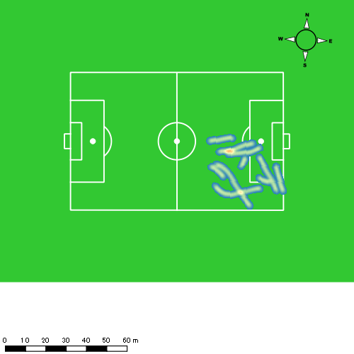 |  |  |  |  |  |  | 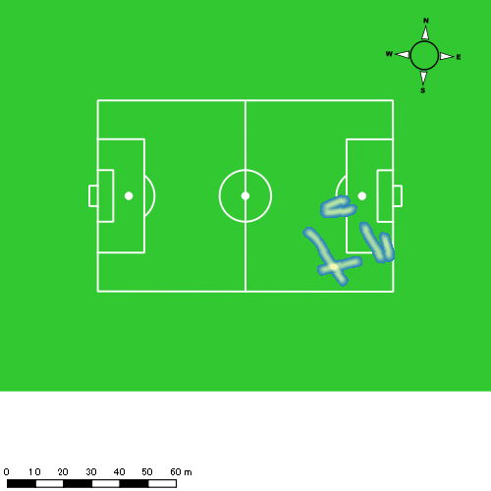

大川 琉稀
...
 | 計測開始（JST） | 計測終了（JST） | ディフェンディング サード | ミドル サード | アタッキング サード |  | ZONE1 (m, hh:mm:ss) |  | ZONE2 (m, hh:mm:ss) |  | ZONE3 (m, hh:mm:ss) |  | ZONE4 (m, hh:mm:ss) |  | ZONE5 (m, hh:mm:ss) |  | ZONE6 (m, hh:mm:ss) |  | 合計
大川 琉稀 |  |  |  |  |  |  | -5.4km/h |  | 5.4km/h-12.6km/h |  | 12.6km/h-18.0km/h |  | 18.0km/h-23.4km/h |  | 23.4km/h-28.8km/h |  | 28.8km/h-
1226vs創成館前半 | 2024/12/26 12:00:11 - 2024/12/26 12:15:10 |  | 44.56% | 55.19% | 0.24% | 1226vs創成館前半 0 - 15 | 255.20 | 0:05:44 | 937.71 | 0:06:17 | 653.48 | 0:02:39 | 87.54 | 0:00:16 | 31.03 | 0:00:05 | 0.00 | 0:00:00 | 1,964.97
 | 2024/12/26 12:15:11 - 2024/12/26 12:30:10 |  | 37.19% | 51.68% | 11.13% | 15 - 30 | 302.28 | 0:06:35 | 842.91 | 0:05:53 | 495.02 | 0:02:00 | 124.29 | 0:00:22 | 43.68 | 0:00:06 | 22.61 | 0:00:03 | 1,830.78
 | 2024/12/26 12:30:11 - 2024/12/26 12:36:27 |  | 55.17% | 44.83% | 0.00% | 30 - | 117.36 | 0:02:26 | 463.46 | 0:02:58 | 200.43 | 0:00:51 | 10.27 | 0:00:02 | 0.00 | 0:00:00 | 0.00 | 0:00:00 | 791.52
1226vs創成館後半 | 2024/12/26 12:49:02 - 2024/12/26 13:04:01 |  | 69.01% | 29.23% | 1.76% | 1226vs創成館後半 0 - 15 | 295.12 | 0:06:07 | 972.91 | 0:06:41 | 413.71 | 0:01:42 | 161.07 | 0:00:28 | 13.27 | 0:00:02 | 0.00 | 0:00:00 | 1,856.09
 | 2024/12/26 13:04:02 - 2024/12/26 13:19:01 |  | 49.99% | 49.75% | 0.25% | 15 - 30 | 283.39 | 0:05:39 | 952.58 | 0:06:37 | 588.81 | 0:02:24 | 100.66 | 0:00:18 | 13.80 | 0:00:02 | 0.00 | 0:00:00 | 1,939.25
 | 2024/12/26 13:19:02 - 2024/12/26 13:26:21 |  | 55.01% | 42.29% | 2.70% | 30 - | 115.21 | 0:02:29 | 519.31 | 0:03:42 | 193.40 | 0:00:49 | 65.51 | 0:00:12 | 63.01 | 0:00:09 | 0.00 | 0:00:00 | 956.43
 |  |  |  |  |  |  | 1,368.56 | 0:29:00 | 4,688.88 | 0:32:08 | 2,544.85 | 0:10:25 | 549.33 | 0:01:38 | 164.80 | 0:00:23 | 22.61 | 0:00:03 | 9,339.04

速度ゾーン（時間割合）グラフ
速度ゾーン（時間割合, セッション別）
速度ゾーン（時間割合詳細）
ZONE1 | ZONE2 | ZONE3 | ZONE4 | ZONE5 | ZONE6 | 1226vs創成館前半 | 40.67% | 41.70% | 15.19% | 1.83% | 0.49% | 0.13% | 1226vs創成館前半 0 - 15 | 38.19% | 41.85% | 17.72% | 1.73% | 0.51% | 0.00%
0:29:00 | 0:32:08 | 0:10:25 | 0:01:38 | 0:00:23 | 0:00:03 | 1226vs創成館後半 | 38.16% | 45.54% | 13.13% | 2.61% | 0.57% | 0.00% | 15 - 30 | 43.91% | 39.27% | 13.38% | 2.47% | 0.67% | 0.31%
 |  |  |  |  |  |  |  |  |  |  |  |  | 30 - | 38.83% | 47.16% | 13.47% | 0.53% | 0.00% | 0.00%
 |  |  |  |  |  |  |  |  |  |  |  |  | 1226vs創成館後半 0 - 15 | 40.76% | 44.58% | 11.29% | 3.16% | 0.22% | 0.00%
 |  |  |  |  |  |  |  |  |  |  |  |  | 15 - 30 | 37.67% | 44.09% | 15.98% | 2.04% | 0.22% | 0.00%
 |  |  |  |  |  |  |  |  |  |  |  |  | 30 - | 33.86% | 50.45% | 11.05% | 2.64% | 2.00% | 0.00%

1分毎走行距離
1分毎ハイスピード距離
速度ゾーングラフ
1226vs創成館前半 0 - 15 | 130.99800783 | 7.7312803339
15 - 30 | 122.04028917 | 12.416835739
30 - | 125.90067314 | 1.1797098921
1226vs創成館後半 0 - 15 | 123.73919391 | 11.333250383
15 - 30 | 129.28307455 | 7.0910466699
30 - | 130.29306691 | 16.911855984

少ない 出現率 多い
少ない 出現率 多い
少ない 出現率 多い
少ない 出現率 多い
1226vs創成館前半 平均ポジション |  |  |  |  | 1226vs創成館前半 ハイスピードゾーン |  |  |  |  |  |  | 1226vs創成館前半 スプリントゾーン1 |  |  |  |  |  |  | 1226vs創成館前半 スプリントゾーン2 | 1226vs創成館前半 スプリントゾーン3
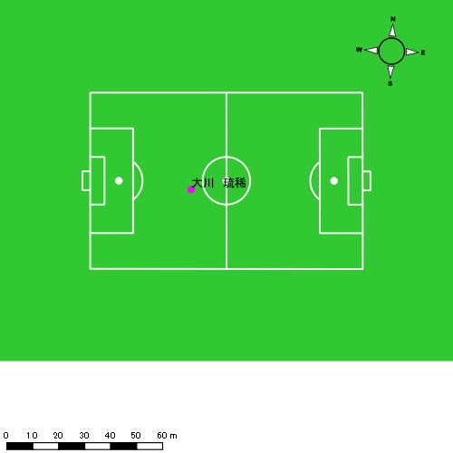 |  |  |  |  | 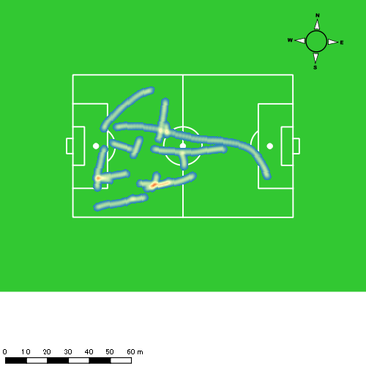 |  |  |  |  |  |  | 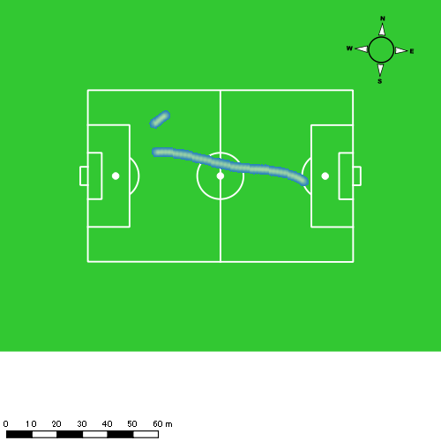 |  |  |  |  |  |  | 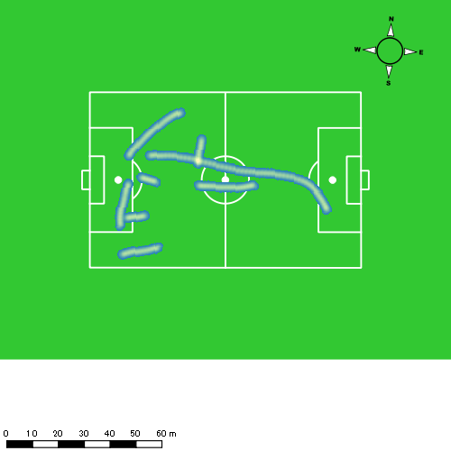
1226vs創成館後半 平均ポジション |  |  |  |  | 1226vs創成館後半 ハイスピードゾーン |  |  |  |  |  |  | 1226vs創成館後半 スプリントゾーン1 |  |  |  |  |  |  | 1226vs創成館後半 スプリントゾーン2 | 1226vs創成館後半 スプリントゾーン3
少ない 出現率 多い
少ない 出現率 多い
少ない 出現率 多い
少ない 出現率 多い
 |  |  |  |  | 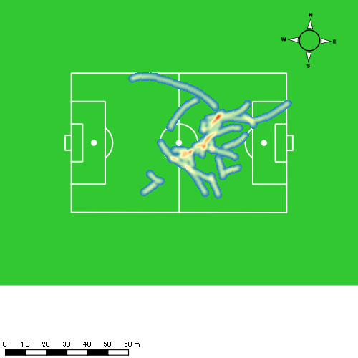 |  |  |  |  |  |  | 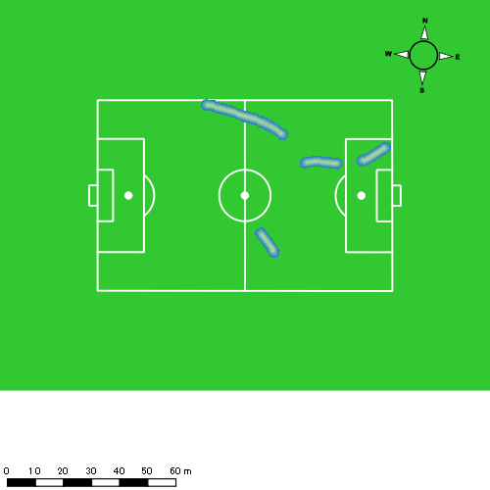 |  |  |  |  |  |  | 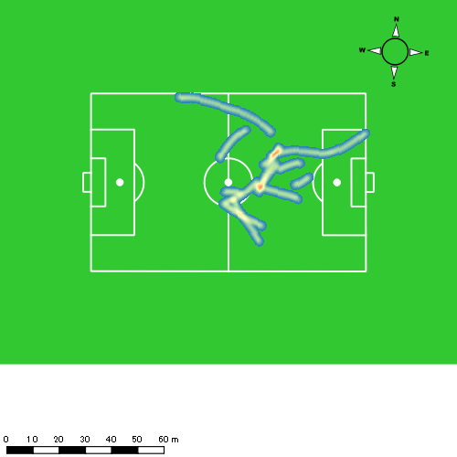

林田 一護
...
 | 計測開始（JST） | 計測終了（JST） | ディフェンディング サード | ミドル サード | アタッキング サード |  | ZONE1 (m, hh:mm:ss) |  | ZONE2 (m, hh:mm:ss) |  | ZONE3 (m, hh:mm:ss) |  | ZONE4 (m, hh:mm:ss) |  | ZONE5 (m, hh:mm:ss) |  | ZONE6 (m, hh:mm:ss) |  | 合計
林田 一護 |  |  |  |  |  |  | -5.4km/h |  | 5.4km/h-12.6km/h |  | 12.6km/h-18.0km/h |  | 18.0km/h-23.4km/h |  | 23.4km/h-28.8km/h |  | 28.8km/h-
1226vs創成館前半 | 2024/12/26 12:00:11 - 2024/12/26 12:15:10 |  | 71.51% | 28.29% | 0.20% | 1226vs創成館前半 0 - 15 | 222.05 | 0:07:21 | 918.45 | 0:06:11 | 317.70 | 0:01:18 | 53.02 | 0:00:09 | 0.00 | 0:00:00 | 0.00 | 0:00:00 | 1,511.23
 | 2024/12/26 12:15:11 - 2024/12/26 12:30:10 |  | 58.68% | 35.15% | 6.17% | 15 - 30 | 280.50 | 0:07:48 | 781.08 | 0:05:21 | 382.36 | 0:01:34 | 84.40 | 0:00:15 | 14.66 | 0:00:02 | 0.00 | 0:00:00 | 1,543.00
 | 2024/12/26 12:30:11 - 2024/12/26 12:36:27 |  | 73.48% | 26.52% | 0.00% | 30 - | 69.91 | 0:02:53 | 439.20 | 0:02:54 | 107.62 | 0:00:27 | 12.45 | 0:00:02 | 0.00 | 0:00:00 | 0.00 | 0:00:00 | 629.18
1226vs創成館後半 | 2024/12/26 12:49:02 - 2024/12/26 13:04:01 |  | 78.83% | 21.17% | 0.00% | 1226vs創成館後半 0 - 15 | 254.05 | 0:07:17 | 893.77 | 0:06:13 | 292.60 | 0:01:13 | 100.84 | 0:00:18 | 0.00 | 0:00:00 | 0.00 | 0:00:00 | 1,541.26
 | 2024/12/26 13:04:02 - 2024/12/26 13:19:01 |  | 75.61% | 24.39% | 0.00% | 15 - 30 | 289.27 | 0:07:26 | 844.24 | 0:05:59 | 353.26 | 0:01:25 | 52.91 | 0:00:10 | 0.00 | 0:00:00 | 0.00 | 0:00:00 | 1,539.67
 | 2024/12/26 13:19:02 - 2024/12/26 13:26:21 |  | 73.91% | 26.09% | 0.00% | 30 - | 158.47 | 0:03:42 | 385.94 | 0:02:37 | 225.99 | 0:00:54 | 42.32 | 0:00:08 | 0.00 | 0:00:00 | 0.00 | 0:00:00 | 812.72
 |  |  |  |  |  |  | 1,274.25 | 0:36:28 | 4,262.69 | 0:29:14 | 1,679.52 | 0:06:51 | 345.94 | 0:01:02 | 14.66 | 0:00:02 | 0.00 | 0:00:00 | 7,577.06

速度ゾーン（時間割合）グラフ
速度ゾーン（時間割合, セッション別）
速度ゾーン（時間割合詳細）
ZONE1 | ZONE2 | ZONE3 | ZONE4 | ZONE5 | ZONE6 | 1226vs創成館前半 | 49.74% | 39.77% | 9.15% | 1.23% | 0.10% | 0.00% | 1226vs創成館前半 0 - 15 | 49.06% | 41.21% | 8.69% | 1.04% | 0.00% | 0.00%
0:36:28 | 0:29:14 | 0:06:51 | 0:01:02 | 0:00:02 | 0:00:00 | 1226vs創成館後半 | 49.33% | 39.63% | 9.45% | 1.59% | 0.00% | 0.00% | 15 - 30 | 52.02% | 35.64% | 10.42% | 1.67% | 0.24% | 0.00%
 |  |  |  |  |  |  |  |  |  |  |  |  | 30 - | 45.94% | 46.21% | 7.21% | 0.64% | 0.00% | 0.00%
 |  |  |  |  |  |  |  |  |  |  |  |  | 1226vs創成館後半 0 - 15 | 48.51% | 41.40% | 8.07% | 2.02% | 0.00% | 0.00%
 |  |  |  |  |  |  |  |  |  |  |  |  | 15 - 30 | 49.60% | 39.84% | 9.49% | 1.07% | 0.00% | 0.00%
 |  |  |  |  |  |  |  |  |  |  |  |  | 30 - | 50.45% | 35.59% | 12.18% | 1.77% | 0.00% | 0.00%

1分毎走行距離
1分毎ハイスピード距離
速度ゾーングラフ
1226vs創成館前半 0 - 15 | 100.7485739 | 3.1371172048
15 - 30 | 102.86655937 | 6.1820301537
30 - | 100.0990015 | 1.667333862
1226vs創成館後半 0 - 15 | 102.7507655 | 6.2311804341
15 - 30 | 102.64474934 | 3.5273134476
30 - | 110.7432281 | 5.1380176255

少ない 出現率 多い
少ない 出現率 多い
少ない 出現率 多い
少ない 出現率 多い
1226vs創成館前半 平均ポジション |  |  |  |  | 1226vs創成館前半 ハイスピードゾーン |  |  |  |  |  |  | 1226vs創成館前半 スプリントゾーン1 |  |  |  |  |  |  | 1226vs創成館前半 スプリントゾーン2 | 1226vs創成館前半 スプリントゾーン3
 |  |  |  |  | 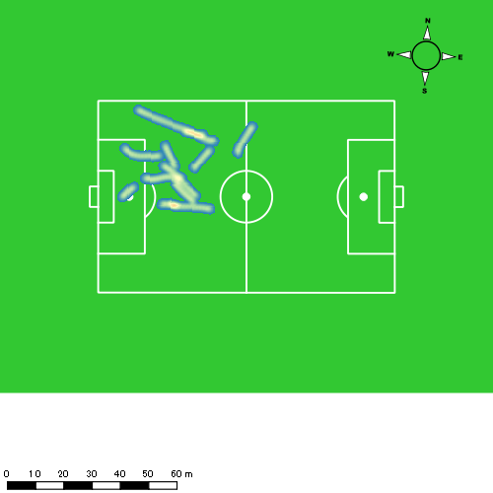 |  |  |  |  |  |  | 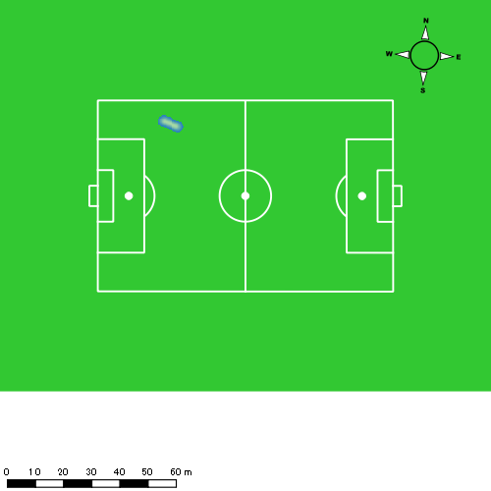
1226vs創成館後半 平均ポジション |  |  |  |  | 1226vs創成館後半 ハイスピードゾーン |  |  |  |  |  |  | 1226vs創成館後半 スプリントゾーン2 |  |  |  |  |  |  | 1226vs創成館後半 スプリントゾーン3
少ない 出現率 多い
少ない 出現率 多い
少ない 出現率 多い

吉田 悠真
...
 | 計測開始（JST） | 計測終了（JST） | ディフェンディング サード | ミドル サード | アタッキング サード |  | ZONE1 (m, hh:mm:ss) |  | ZONE2 (m, hh:mm:ss) |  | ZONE3 (m, hh:mm:ss) |  | ZONE4 (m, hh:mm:ss) |  | ZONE5 (m, hh:mm:ss) |  | ZONE6 (m, hh:mm:ss) |  | 合計
吉田 悠真 |  |  |  |  |  |  | -5.4km/h |  | 5.4km/h-12.6km/h |  | 12.6km/h-18.0km/h |  | 18.0km/h-23.4km/h |  | 23.4km/h-28.8km/h |  | 28.8km/h-
1226vs創成館前半 | 2024/12/26 12:00:11 - 2024/12/26 12:15:10 |  | 34.39% | 51.29% | 14.32% | 1226vs創成館前半 0 - 15 | 229.19 | 0:05:53 | 849.43 | 0:05:54 | 619.48 | 0:02:28 | 245.81 | 0:00:44 | 6.61 | 0:00:01 | 0.00 | 0:00:00 | 1,950.52
 | 2024/12/26 12:15:11 - 2024/12/26 12:30:10 |  | 22.37% | 55.64% | 21.99% | 15 - 30 | 248.01 | 0:06:02 | 883.20 | 0:06:19 | 480.85 | 0:01:54 | 227.75 | 0:00:39 | 41.79 | 0:00:06 | 0.00 | 0:00:00 | 1,881.61
 | 2024/12/26 12:30:11 - 2024/12/26 12:36:27 |  | 33.17% | 51.16% | 15.68% | 30 - | 143.28 | 0:02:44 | 343.21 | 0:02:33 | 178.70 | 0:00:43 | 94.94 | 0:00:17 | 3.98 | 0:00:01 | 0.00 | 0:00:00 | 764.12
1226vs創成館後半 | 2024/12/26 12:49:02 - 2024/12/26 13:04:01 |  | 40.32% | 45.73% | 13.95% | 1226vs創成館後半 0 - 15 | 300.78 | 0:07:02 | 763.59 | 0:05:36 | 464.00 | 0:01:49 | 175.88 | 0:00:33 | 0.00 | 0:00:00 | 0.00 | 0:00:00 | 1,704.25
 | 2024/12/26 13:04:02 - 2024/12/26 13:19:01 |  | 24.42% | 57.34% | 18.24% | 15 - 30 | 286.64 | 0:06:24 | 831.71 | 0:05:55 | 498.00 | 0:02:00 | 145.36 | 0:00:25 | 104.64 | 0:00:15 | 0.00 | 0:00:00 | 1,866.34
 | 2024/12/26 13:19:02 - 2024/12/26 13:26:21 |  | 35.73% | 57.35% | 6.92% | 30 - | 123.94 | 0:03:18 | 370.43 | 0:02:43 | 238.60 | 0:00:58 | 102.09 | 0:00:18 | 25.75 | 0:00:04 | 0.00 | 0:00:00 | 860.81
 |  |  |  |  |  |  | 1,331.84 | 0:31:23 | 4,041.57 | 0:29:00 | 2,479.65 | 0:09:52 | 991.83 | 0:02:56 | 182.76 | 0:00:26 | 0.00 | 0:00:00 | 9,027.65

速度ゾーン（時間割合）グラフ
速度ゾーン（時間割合, セッション別）
速度ゾーン（時間割合詳細）
ZONE1 | ZONE2 | ZONE3 | ZONE4 | ZONE5 | ZONE6 | 1226vs創成館前半 | 40.36% | 40.68% | 14.00% | 4.60% | 0.35% | 0.00% | 1226vs創成館前半 0 - 15 | 39.19% | 39.36% | 16.45% | 4.89% | 0.11% | 0.00%
0:31:23 | 0:29:00 | 0:09:52 | 0:02:56 | 0:00:26 | 0:00:00 | 1226vs創成館後半 | 44.82% | 38.13% | 12.81% | 3.39% | 0.84% | 0.00% | 15 - 30 | 40.20% | 42.09% | 12.67% | 4.38% | 0.67% | 0.00%
 |  |  |  |  |  |  |  |  |  |  |  |  | 30 - | 43.55% | 40.48% | 11.35% | 4.46% | 0.16% | 0.00%
 |  |  |  |  |  |  |  |  |  |  |  |  | 1226vs創成館後半 0 - 15 | 46.89% | 37.38% | 12.11% | 3.62% | 0.00% | 0.00%
 |  |  |  |  |  |  |  |  |  |  |  |  | 15 - 30 | 42.71% | 39.44% | 13.38% | 2.80% | 1.67% | 0.00%
 |  |  |  |  |  |  |  |  |  |  |  |  | 30 - | 44.91% | 37.00% | 13.09% | 4.14% | 0.86% | 0.00%

1分毎走行距離
1分毎ハイスピード距離
速度ゾーングラフ
1226vs創成館前半 0 - 15 | 130.0344416 | 15.66881747
15 - 30 | 125.44044487 | 17.76563922
30 - | 121.56978225 | 14.444058452
1226vs創成館後半 0 - 15 | 113.61667214 | 11.173057266
15 - 30 | 124.4229651 | 15.838956986
30 - | 117.28388543 | 17.433040118

1226vs創成館前半 平均ポジション |  |  |  |  | 1226vs創成館前半 ハイスピードゾーン |  |  |  |  |  |  | 1226vs創成館前半 スプリントゾーン1 |  |  |  |  |  |  | 1226vs創成館前半 スプリントゾーン2 | 1226vs創成館前半 スプリントゾーン3
少ない 出現率 多い
少ない 出現率 多い
少ない 出現率 多い
少ない 出現率 多い
1226vs創成館後半 平均ポジション |  |  |  |  | 1226vs創成館後半 ハイスピードゾーン |  |  |  |  |  |  | 1226vs創成館後半 スプリントゾーン1 |  |  |  |  |  |  | 1226vs創成館後半 スプリントゾーン2 | 1226vs創成館後半 スプリントゾーン3
少ない 出現率 多い
少ない 出現率 多い
少ない 出現率 多い
少ない 出現率 多い

野中 遊月
...
 | 計測開始（JST） | 計測終了（JST） | ディフェンディング サード | ミドル サード | アタッキング サード |  | ZONE1 (m, hh:mm:ss) |  | ZONE2 (m, hh:mm:ss) |  | ZONE3 (m, hh:mm:ss) |  | ZONE4 (m, hh:mm:ss) |  | ZONE5 (m, hh:mm:ss) |  | ZONE6 (m, hh:mm:ss) |  | 合計
野中 遊月 |  |  |  |  |  |  | -5.4km/h |  | 5.4km/h-12.6km/h |  | 12.6km/h-18.0km/h |  | 18.0km/h-23.4km/h |  | 23.4km/h-28.8km/h |  | 28.8km/h-
1226vs創成館前半 | 2024/12/26 12:00:11 - 2024/12/26 12:15:10 |  | 38.34% | 54.01% | 7.65% | 1226vs創成館前半 0 - 15 | 183.35 | 0:04:37 | 1,075.67 | 0:07:09 | 733.95 | 0:02:59 | 80.07 | 0:00:14 | 0.00 | 0:00:00 | 0.00 | 0:00:00 | 2,073.04
 | 2024/12/26 12:15:11 - 2024/12/26 12:30:10 |  | 29.44% | 58.87% | 11.68% | 15 - 30 | 225.08 | 0:05:09 | 956.04 | 0:06:32 | 627.04 | 0:02:33 | 235.14 | 0:00:42 | 20.42 | 0:00:03 | 0.00 | 0:00:00 | 2,063.72
 | 2024/12/26 12:30:11 - 2024/12/26 12:36:27 |  | 44.86% | 46.90% | 8.24% | 30 - | 94.13 | 0:01:52 | 473.46 | 0:03:03 | 284.95 | 0:01:09 | 75.49 | 0:00:14 | 0.00 | 0:00:00 | 0.00 | 0:00:00 | 928.03
1226vs創成館後半 | 2024/12/26 12:49:02 - 2024/12/26 13:04:01 |  | 51.10% | 46.11% | 2.79% | 1226vs創成館後半 0 - 15 | 183.66 | 0:03:54 | 1,222.84 | 0:08:15 | 594.28 | 0:02:25 | 115.52 | 0:00:21 | 34.05 | 0:00:05 | 0.00 | 0:00:00 | 2,150.36
 | 2024/12/26 13:04:02 - 2024/12/26 13:19:01 |  | 34.42% | 61.46% | 4.12% | 15 - 30 | 183.61 | 0:04:02 | 1,135.53 | 0:07:39 | 744.65 | 0:03:01 | 103.16 | 0:00:19 | 0.00 | 0:00:00 | 0.00 | 0:00:00 | 2,166.96
 | 2024/12/26 13:19:02 - 2024/12/26 13:26:21 |  | 56.29% | 39.61% | 4.10% | 30 - | 25.54 | 0:00:55 | 168.93 | 0:01:03 | 139.04 | 0:00:34 | 82.93 | 0:00:15 | 0.00 | 0:00:00 | 0.00 | 0:00:00 | 416.45
 |  |  |  |  |  |  | 895.37 | 0:20:29 | 5,032.48 | 0:33:42 | 3,123.92 | 0:12:41 | 692.32 | 0:02:06 | 54.48 | 0:00:08 | 0.00 | 0:00:00 | 9,798.56

速度ゾーン（時間割合）グラフ
速度ゾーン（時間割合, セッション別）
速度ゾーン（時間割合詳細）
ZONE1 | ZONE2 | ZONE3 | ZONE4 | ZONE5 | ZONE6 | 1226vs創成館前半 | 32.06% | 46.14% | 18.43% | 3.23% | 0.14% | 0.00% | 1226vs創成館前半 0 - 15 | 30.74% | 47.72% | 19.94% | 1.60% | 0.00% | 0.00%
0:20:29 | 0:33:42 | 0:12:41 | 0:02:06 | 0:00:08 | 0:00:00 | 1226vs創成館後半 | 26.97% | 51.69% | 18.27% | 2.81% | 0.25% | 0.00% | 15 - 30 | 34.36% | 43.58% | 17.02% | 4.71% | 0.33% | 0.00%
 |  |  |  |  |  |  |  |  |  |  |  |  | 30 - | 29.71% | 48.49% | 18.20% | 3.61% | 0.00% | 0.00%
 |  |  |  |  |  |  |  |  |  |  |  |  | 1226vs創成館後半 0 - 15 | 25.98% | 55.04% | 16.07% | 2.36% | 0.56% | 0.00%
 |  |  |  |  |  |  |  |  |  |  |  |  | 15 - 30 | 26.84% | 51.00% | 20.07% | 2.09% | 0.00% | 0.00%
 |  |  |  |  |  |  |  |  |  |  |  |  | 30 - | 32.94% | 37.46% | 20.45% | 9.16% | 0.00% | 0.00%

1分毎走行距離
1分毎ハイスピード距離
速度ゾーングラフ
1226vs創成館前半 0 - 15 | 138.20250057 | 4.8774635321
15 - 30 | 137.58158652 | 16.760749431
30 - | 147.67536085 | 11.412154264
1226vs創成館後半 0 - 15 | 143.35761825 | 9.4166461451
15 - 30 | 144.46418148 | 5.4153661737
30 - | 148.14932995 | 29.262892117

1226vs創成館前半 平均ポジション |  |  |  |  | 1226vs創成館前半 ハイスピードゾーン |  |  |  |  |  |  | 1226vs創成館前半 スプリントゾーン1 |  |  |  |  |  |  | 1226vs創成館前半 スプリントゾーン2 | 1226vs創成館前半 スプリントゾーン3
少ない 出現率 多い
少ない 出現率 多い
少ない 出現率 多い
少ない 出現率 多い
1226vs創成館後半 平均ポジション |  |  |  |  | 1226vs創成館後半 ハイスピードゾーン |  |  |  |  |  |  | 1226vs創成館後半 スプリントゾーン1 |  |  |  |  |  |  | 1226vs創成館後半 スプリントゾーン2 | 1226vs創成館後半 スプリントゾーン3
少ない 出現率 多い
少ない 出現率 多い
少ない 出現率 多い
少ない 出現率 多い

平野 吏桜
...
平野 吏桜 | 計測開始（JST） | 計測終了（JST） | 計測時間 (hh:mm:ss) | 走行距離(m) | 1分毎走行距離(m) | ハイスピード 距離(m) | %HIR | スプリント回数 (24.00km/h) | スプリント回数 (20.00km/h) | スプリント回数 (18.00km/h) | スプリント 距離(m) (24.00km/h) | スプリント距離(m) (20.00km/h) | スプリント距離(m) (18.00km/h) | 平均速度（km/h） | 今回最高 速度（km/h） | 高強度 エフォート | 加速回数 (3.0m/s^2) | 加速回数 (2.5m/s^2) | 加速回数 (2.0m/s^2) | 加速度max (m/s^2) | 減速回数 (3.0m/s^2) | 減速回数 (2.5m/s^2) | 減速回数 (2.0m/s^2) | 減速度max (m/s^2) | インパクト回数
1226vs創成館後半 | 2024/12/26 13:04:05 | 2024/12/26 13:19:02 | 0:14:57 | 2,035.11 | 136.13 | 193.85 | 9.53% | 1 | 7 | 16 | 11.13 | 83.38 | 193.85 | 8.17 | 25.14 | 319 | 7 | 29 | 61 | 3.42 | 12 | 27 | 55 | -4.17 | 250 | 230
 | 2024/12/26 13:19:02 | 2024/12/26 13:26:22 | 0:07:20 | 1,078.57 | 147.08 | 171.94 | 15.94% | 1 | 5 | 10 | 25.65 | 94.55 | 171.94 | 8.82 | 26.17 | 143 | 1 | 8 | 24 | 3.68 | 9 | 19 | 39 | -3.85 | 131 | 123
 |  | 合計 (hh:mm:ss) | 0:22:17

 | 計測開始（JST） | 計測終了（JST） | ディフェンディング サード | ミドル サード | アタッキング サード |  | ZONE1 (m, hh:mm:ss) |  | ZONE2 (m, hh:mm:ss) |  | ZONE3 (m, hh:mm:ss) |  | ZONE4 (m, hh:mm:ss) |  | ZONE5 (m, hh:mm:ss) |  | ZONE6 (m, hh:mm:ss) |  | 合計
平野 吏桜 |  |  |  |  |  |  | -5.4km/h |  | 5.4km/h-12.6km/h |  | 12.6km/h-18.0km/h |  | 18.0km/h-23.4km/h |  | 23.4km/h-28.8km/h |  | 28.8km/h-
1226vs創成館後半 | 2024/12/26 13:04:05 - 2024/12/26 13:19:01 |  | 0.53% | 83.48% | 15.99% | 1226vs創成館後半 15 - 30 | 137.12 | 0:04:59 | 929.67 | 0:06:22 | 742.07 | 0:02:56 | 211.08 | 0:00:38 | 15.16 | 0:00:02 | 0.00 | 0:00:00 | 2,035.11
 | 2024/12/26 13:19:02 - 2024/12/26 13:26:21 |  | 12.01% | 77.93% | 10.06% | 30 - | 49.42 | 0:02:06 | 494.52 | 0:03:19 | 353.95 | 0:01:23 | 147.84 | 0:00:26 | 33.52 | 0:00:05 | 0.00 | 0:00:00 | 1,079.25
 |  |  |  |  |  |  | 186.54 | 0:07:05 | 1,424.20 | 0:09:41 | 1,096.02 | 0:04:19 | 358.92 | 0:01:04 | 48.68 | 0:00:07 | 0.00 | 0:00:00 | 3,114.36

速度ゾーン（時間割合）グラフ
速度ゾーン（時間割合, セッション別）
速度ゾーン（時間割合詳細）
ZONE1 | ZONE2 | ZONE3 | ZONE4 | ZONE5 | ZONE6 | 1226vs創成館後半 | 31.81% | 43.46% | 19.39% | 4.82% | 0.52% | 0.00% | 1226vs創成館後半 15 - 30 | 33.36% | 42.55% | 19.60% | 4.24% | 0.25% | 0.00%
0:07:05 | 0:09:41 | 0:04:19 | 0:01:04 | 0:00:07 | 0:00:00 |  |  |  |  |  |  |  | 30 - | 28.64% | 45.32% | 18.95% | 6.00% | 1.09% | 0.00%

1分毎走行距離
1分毎ハイスピード距離
速度ゾーングラフ
1226vs創成館後半 15 - 30 | 136.12756178 | 12.966824377
30 - | 147.07736758 | 23.445943788

1226vs創成館後半 平均ポジション |  |  |  |  | 1226vs創成館後半 ハイスピードゾーン |  |  |  |  |  |  | 1226vs創成館後半 スプリントゾーン1 |  |  |  |  |  |  | 1226vs創成館後半 スプリントゾーン2 |  |  |  |  |  |  |  | 1226vs創成館後半 スプリントゾーン3
少ない 出現率 多い
少ない 出現率 多い
少ない 出現率 多い
少ない 出現率 多い

川原 海盟
...
川原 海盟 | 計測開始（JST） | 計測終了（JST） | 計測時間 (hh:mm:ss) | 走行距離(m) | 1分毎走行距離(m) | ハイスピード 距離(m) | %HIR | スプリント回数 (24.00km/h) | スプリント回数 (20.00km/h) | スプリント回数 (18.00km/h) | スプリント 距離(m) (24.00km/h) | スプリント距離(m) (20.00km/h) | スプリント距離(m) (18.00km/h) | 平均速度（km/h） | 今回最高 速度（km/h） | 高強度 エフォート | 加速回数 (3.0m/s^2) | 加速回数 (2.5m/s^2) | 加速回数 (2.0m/s^2) | 加速度max (m/s^2) | 減速回数 (3.0m/s^2) | 減速回数 (2.5m/s^2) | 減速回数 (2.0m/s^2) | 減速度max (m/s^2) | インパクト回数
1226vs創成館後半 | 2024/12/26 13:04:05 | 2024/12/26 13:19:02 | 0:14:57 | 2,009.66 | 134.43 | 223.79 | 11.14% | 3 | 9 | 15 | 32.16 | 126.04 | 223.79 | 8.07 | 25.94 | 198 | 6 | 22 | 48 | 3.56 | 10 | 32 | 74 | -4.31 | 244 | 170
 | 2024/12/26 13:19:02 | 2024/12/26 13:26:22 | 0:07:20 | 1,072.97 | 146.31 | 177.20 | 16.52% | 3 | 7 | 7 | 20.56 | 140.84 | 177.20 | 8.78 | 25.46 | 129 | 3 | 7 | 27 | 3.39 | 8 | 15 | 32 | -3.31 | 161 | 80
 |  | 合計 (hh:mm:ss) | 0:22:17

 | 計測開始（JST） | 計測終了（JST） | ディフェンディング サード | ミドル サード | アタッキング サード |  | ZONE1 (m, hh:mm:ss) |  | ZONE2 (m, hh:mm:ss) |  | ZONE3 (m, hh:mm:ss) |  | ZONE4 (m, hh:mm:ss) |  | ZONE5 (m, hh:mm:ss) |  | ZONE6 (m, hh:mm:ss) |  | 合計
川原 海盟 |  |  |  |  |  |  | -5.4km/h |  | 5.4km/h-12.6km/h |  | 12.6km/h-18.0km/h |  | 18.0km/h-23.4km/h |  | 23.4km/h-28.8km/h |  | 28.8km/h-
1226vs創成館後半 | 2024/12/26 13:04:05 - 2024/12/26 13:19:01 |  | 35.68% | 56.43% | 7.89% | 1226vs創成館後半 15 - 30 | 143.98 | 0:04:59 | 1,052.50 | 0:06:59 | 567.11 | 0:02:16 | 195.99 | 0:00:35 | 50.07 | 0:00:07 | 0.00 | 0:00:00 | 2,009.66
 | 2024/12/26 13:19:02 - 2024/12/26 13:26:21 |  | 47.56% | 44.33% | 8.12% | 30 - | 71.47 | 0:02:08 | 524.55 | 0:03:28 | 300.37 | 0:01:14 | 132.86 | 0:00:23 | 44.34 | 0:00:07 | 0.00 | 0:00:00 | 1,073.60
 |  |  |  |  |  |  | 215.45 | 0:07:08 | 1,577.05 | 0:10:27 | 867.48 | 0:03:30 | 328.86 | 0:00:58 | 94.41 | 0:00:14 | 0.00 | 0:00:00 | 3,083.25

速度ゾーン（時間割合）グラフ
速度ゾーン（時間割合, セッション別）
速度ゾーン（時間割合詳細）
ZONE1 | ZONE2 | ZONE3 | ZONE4 | ZONE5 | ZONE6 | 1226vs創成館後半 | 32.00% | 46.93% | 15.71% | 4.32% | 1.03% | 0.00% | 1226vs創成館後半 15 - 30 | 33.39% | 46.74% | 15.14% | 3.93% | 0.80% | 0.00%
0:07:08 | 0:10:27 | 0:03:30 | 0:00:58 | 0:00:14 | 0:00:00 |  |  |  |  |  |  |  | 30 - | 29.18% | 47.32% | 16.86% | 5.14% | 1.50% | 0.00%

1分毎走行距離
1分毎ハイスピード距離
速度ゾーングラフ
1226vs創成館後半 15 - 30 | 134.42519244 | 14.96936423
30 - | 146.31341175 | 24.164225016

1226vs創成館後半 平均ポジション |  |  |  |  | 1226vs創成館後半 ハイスピードゾーン |  |  |  |  |  |  | 1226vs創成館後半 スプリントゾーン1 |  |  |  |  |  |  | 1226vs創成館後半 スプリントゾーン2 |  |  |  |  |  |  |  | 1226vs創成館後半 スプリントゾーン3
少ない 出現率 多い
少ない 出現率 多い
少ない 出現率 多い
少ない 出現率 多い

